ED1
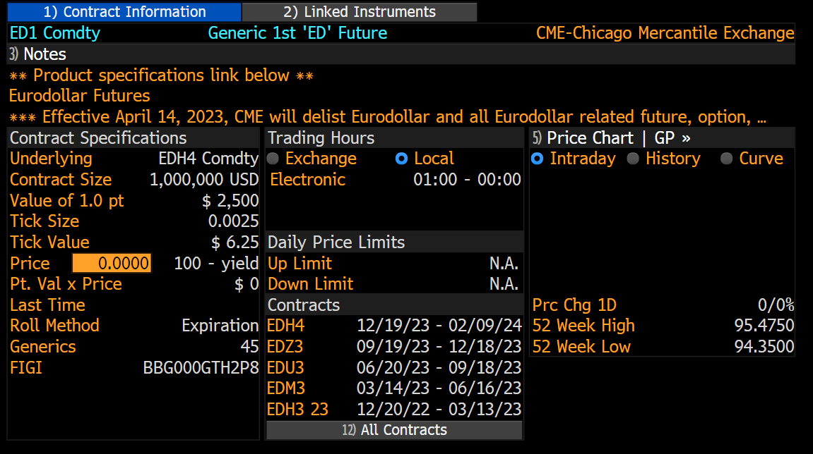
Date | Last Price | Open Interest | SMAVG (15)
2004-12-10 | 97.515
2004-12-13 | 97.51
2004-12-14 | 97.12 | 1048027
2004-12-15 | 97.12 | 1046438
2004-12-16 | 97.105 | 1060747
2004-12-17 | 97.085 | 1055399
2004-12-20 | 97.07 | 1060776
2004-12-21 | 97.075 | 1057932
2004-12-22 | 97.08 | 1050067
2004-12-23 | 97.1 | 1057378
2004-12-27 | 97.09 | 1060132
2004-12-28 | 97.09 | 1055915
2004-12-29 | 97.09 | 1059307
2004-12-30 | 97.09 | 1047941
2004-12-31 | 97.095 | 1052337
2005-01-03 | 97.09 | 1035266
2005-01-04 | 97.065 | 1018120 | 1051052
2005-01-05 | 97.055 | 1046298 | 1050937
2005-01-06 | 97.065 | 1064457 | 1052138
2005-01-07 | 97.055 | 1072293 | 1052908
2005-01-10 | 97.04 | 1081789 | 1054667
2005-01-11 | 97.04 | 1078373 | 1055840
2005-01-12 | 97.04 | 1075780 | 1057030
2005-01-13 | 97.04 | 1074263 | 1058643
2005-01-14 | 97.03 | 983222 | 1053700
2005-01-17 | 97.03
2005-01-18 | 97.025 | 1037834 | 1052213
2005-01-19 | 97.025 | 1050178 | 1051831
2005-01-20 | 97.025 | 1048416 | 1051105
2005-01-21 | 97.045 | 1057346 | 1051732
2005-01-24 | 97.04 | 1052078 | 1051714
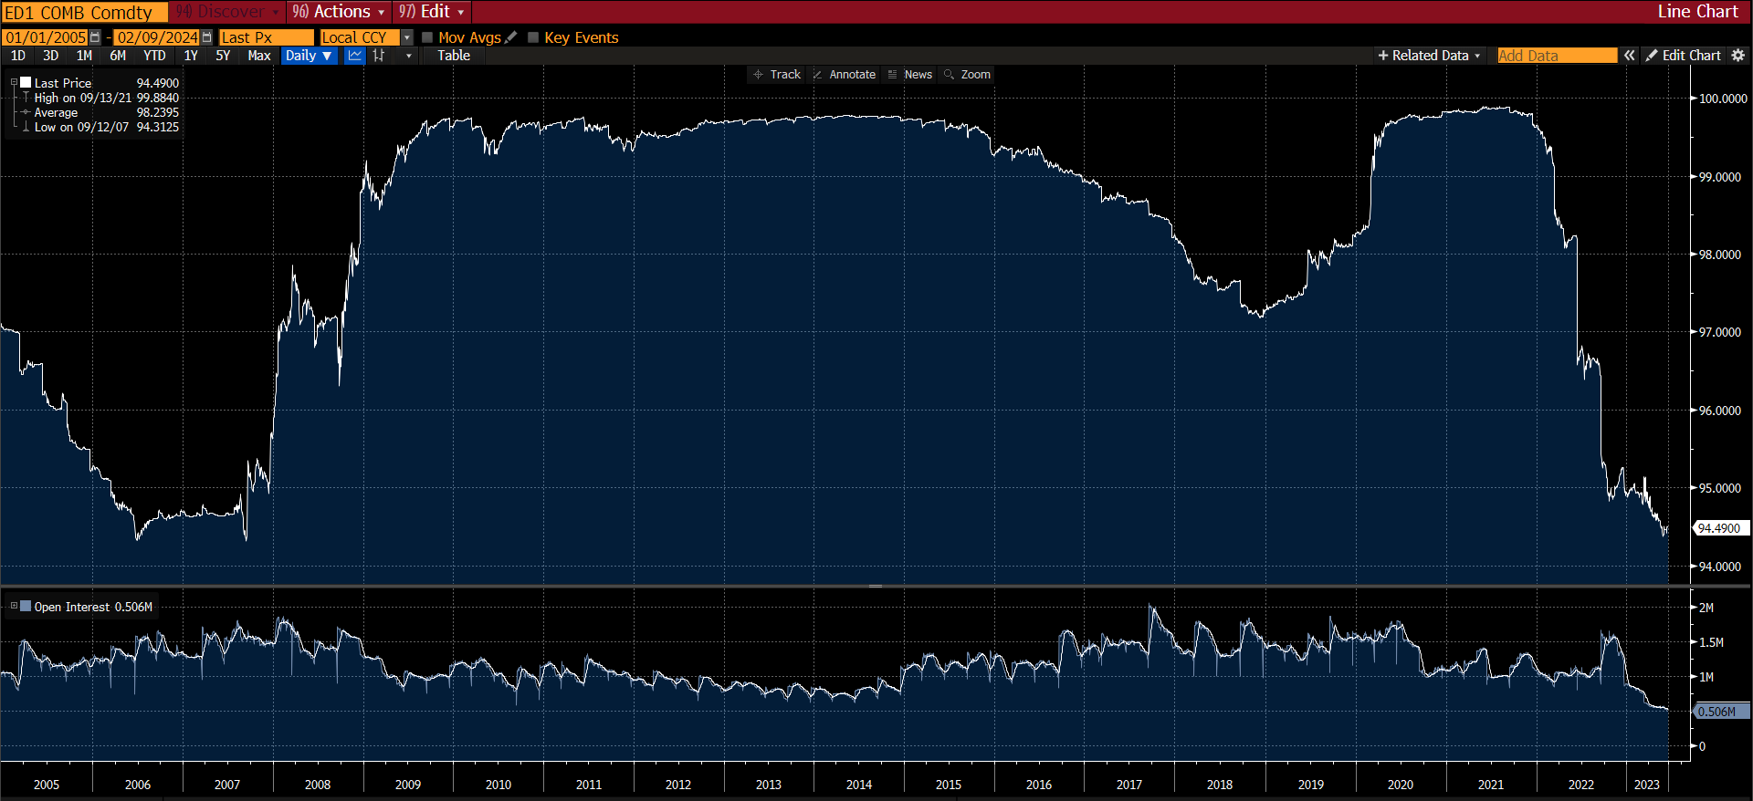
2005-01-25 | 97.035 | 1065138 | 1053706
2005-01-26 | 97.03 | 1059142 | 1056441
2005-01-27 | 97.03 | 1048577 | 1056592
2005-01-28 | 97.03 | 1048921 | 1055557
2005-01-31 | 97.02 | 1042889 | 1053596
2005-02-01 | 97.025 | 1042989 | 1051010
2005-02-02 | 97.015 | 1035354 | 1048142
2005-02-03 | 97.02 | 1040315 | 1045777
2005-02-04 | 97.025 | 1046684 | 1043939
2005-02-07 | 97.025 | 1058574 | 1048962
2005-02-08 | 97.025 | 1058105 | 1050314
2005-02-09 | 97.03 | 1037278 | 1049454
2005-02-10 | 97.03 | 1009599 | 1046866
2005-02-11 | 97.025 | 966605 | 1040817
2005-02-14 | 97.0175 | 963036 | 1034880
2005-02-15 | 97.0175 | 965971 | 1028269
2005-02-16 | 97.005 | 968065 | 1022197
2005-02-17 | 97.0175 | 966670 | 1016737
2005-02-18 | 97.0075 | 949127 | 1010084
2005-02-21 | 97.005
2005-02-22 | 97.005 | 935213 | 1002906
2005-02-23 | 97.0075 | 924805 | 995027
2005-02-24 | 97.005 | 899048 | 985940
2005-02-25 | 97 | 873574 | 974824
2005-02-28 | 96.99 | 848407 | 961605
2005-03-01 | 96.99 | 832051 | 946504
2005-03-02 | 96.99 | 840069 | 931968
2005-03-03 | 96.9925 | 829685 | 918128
2005-03-04 | 97.0025 | 820333 | 905511
2005-03-07 | 97.0025 | 811299 | 895157
2005-03-08 | 97.0025 | 820023 | 885623
2005-03-09 | 96.9975 | 823734 | 876140
2005-03-10 | 96.99 | 788382 | 864161
2005-03-11 | 96.985
2005-03-14 | 96.98
2005-03-15 | 96.49 | 1442654 | 895894
2005-03-16 | 96.495 | 1455123 | 929627
2005-03-17 | 96.515 | 1454727 | 964261
2005-03-18 | 96.51 | 1457005 | 999741
2005-03-21 | 96.495 | 1466630 | 1037580
2005-03-22 | 96.46 | 1491156 | 1078752
2005-03-23 | 96.455 | 1501793 | 1122311
2005-03-24 | 96.46 | 1511386 | 1167600
2005-03-28 | 96.45 | 1504596 | 1211902
2005-03-29 | 96.455 | 1501959 | 1256720
2005-03-30 | 96.46 | 1504765 | 1302349
2005-03-31 | 96.485 | 1512127 | 1349071
2005-04-01 | 96.52 | 1526438 | 1396165
2005-04-04 | 96.515 | 1516169 | 1442327
2005-04-05 | 96.51 | 1516220 | 1490850
2005-04-06 | 96.52 | 1526682 | 1496452
2005-04-07 | 96.52 | 1514070 | 1500382
2005-04-08 | 96.515 | 1493093 | 1502939
2005-04-11 | 96.51 | 1483001 | 1504672
2005-04-12 | 96.51 | 1474801 | 1505217
2005-04-13 | 96.535 | 1478174 | 1504352
2005-04-14 | 96.565 | 1427885 | 1499424
2005-04-15 | 96.605 | 1356253 | 1489082
2005-04-18 | 96.62 | 1376973 | 1480574
2005-04-19 | 96.635 | 1379493 | 1472410
2005-04-20 | 96.625 | 1384596 | 1464398
2005-04-21 | 96.585 | 1418049 | 1458127
2005-04-22 | 96.59 | 1409281 | 1450316
2005-04-25 | 96.585 | 1404887 | 1442897
2005-04-26 | 96.575 | 1386879 | 1434275
2005-04-27 | 96.58 | 1370192 | 1423842
2005-04-28 | 96.595 | 1372515 | 1414405
2005-04-29 | 96.575 | 1371610 | 1406306
2005-05-02 | 96.575 | 1365318 | 1398460
2005-05-03 | 96.57 | 1348831 | 1390062
2005-05-04 | 96.585 | 1331728 | 1380299
2005-05-05 | 96.605 | 1321909 | 1373234
2005-05-06 | 96.55 | 1297668 | 1369329
2005-05-09 | 96.55 | 1290035 | 1363533
2005-05-10 | 96.565 | 1276090 | 1356639
2005-05-11 | 96.565 | 1254240 | 1347949
2005-05-12 | 96.565 | 1259017 | 1337347
2005-05-13 | 96.58 | 1243870 | 1326319
2005-05-16 | 96.5825 | 1258756 | 1316577
2005-05-17 | 96.5775 | 1269914 | 1308780
2005-05-18 | 96.5825 | 1281140 | 1302843
2005-05-19 | 96.5775 | 1278667 | 1296586
2005-05-20 | 96.5725 | 1268101 | 1289686
2005-05-23 | 96.5775 | 1263380 | 1282890
2005-05-24 | 96.58 | 1252785 | 1276487
2005-05-25 | 96.58 | 1229936 | 1269701
2005-05-26 | 96.58 | 1223245 | 1263123
2005-05-27 | 96.5775 | 1220376 | 1257970
2005-05-30 | 96.575
2005-05-31 | 96.58 | 1219481 | 1253267
2005-06-01 | 96.5825 | 1232474 | 1250359
2005-06-02 | 96.585 | 1236076 | 1249148
2005-06-03 | 96.585 | 1214355 | 1246170
2005-06-06 | 96.585 | 1207208 | 1243726
2005-06-07 | 96.595 | 1183385 | 1238702
2005-06-08 | 96.595 | 1128384 | 1229266
2005-06-09 | 96.595 | 1099964 | 1217188
2005-06-10 | 96.59 | 1071876 | 1203402
2005-06-13 | 96.59
2005-06-14 | 96.195 | 1315634 | 1206571
2005-06-15 | 96.185 | 1299694 | 1208992
2005-06-16 | 96.2 | 1294466 | 1211770
2005-06-17 | 96.2 | 1277461 | 1214939
2005-06-20 | 96.19 | 1286906 | 1219183
2005-06-21 | 96.19 | 1307889 | 1225017
2005-06-22 | 96.23 | 1308649 | 1230961
2005-06-23 | 96.22 | 1299497 | 1235430
2005-06-24 | 96.235 | 1283176 | 1238570
2005-06-27 | 96.225 | 1275312 | 1242633
2005-06-28 | 96.195 | 1246568 | 1245257
2005-06-29 | 96.18 | 1241514 | 1249133
2005-06-30 | 96.15 | 1232296 | 1256060
2005-07-01 | 96.115 | 1232450 | 1264893
2005-07-05 | 96.09 | 1240247 | 1276117
2005-07-06 | 96.095 | 1216168 | 1269486
2005-07-07 | 96.14 | 1216921 | 1263968
2005-07-08 | 96.095 | 1195159 | 1257348
2005-07-11 | 96.085 | 1154863 | 1249174
2005-07-12 | 96.07 | 1178292 | 1241933
2005-07-13 | 96.06 | 1184043 | 1233677
2005-07-14 | 96.06 | 1156509 | 1223534
2005-07-15 | 96.06 | 1075692 | 1208614
2005-07-18 | 96.045 | 1081426 | 1195164
2005-07-19 | 96.05 | 1109725 | 1184125
2005-07-20 | 96.05 | 1132510 | 1176521
2005-07-21 | 96.04 | 1135254 | 1169437
2005-07-22 | 96.045 | 1135295 | 1162970
2005-07-25 | 96.04 | 1138414 | 1156701
2005-07-26 | 96.04 | 1160472 | 1151383
2005-07-27 | 96.04 | 1171331 | 1148394
2005-07-28 | 96.04 | 1183323 | 1146154
2005-07-29 | 96.025 | 1184419 | 1145438
2005-08-01 | 96.02 | 1189967 | 1147778
2005-08-02 | 96.02 | 1162841 | 1146748
2005-08-03 | 96.02 | 1148340 | 1144368
2005-08-04 | 96.02 | 1146186 | 1143680
2005-08-05 | 96.01 | 1153349 | 1148857
2005-08-08 | 96 | 1166215 | 1154509
2005-08-09 | 96 | 1143791 | 1156781
2005-08-10 | 96 | 1143251 | 1157497
2005-08-11 | 96 | 1143419 | 1158041
2005-08-12 | 96 | 1100290 | 1155707
2005-08-15 | 96.005 | 1143984 | 1156079
2005-08-16 | 96.005 | 1149423 | 1155342
2005-08-17 | 96.0075 | 1151687 | 1154032
2005-08-18 | 96.0125 | 1169017 | 1153079
2005-08-19 | 96.0125 | 1180368 | 1152809
2005-08-22 | 96.0125 | 1173090 | 1151683
2005-08-23 | 96.0125 | 1171980 | 1152293
2005-08-24 | 96.0175 | 1190256 | 1155087
2005-08-25 | 96.0175 | 1192568 | 1158179
2005-08-26 | 96.015 | 1174282 | 1159575
2005-08-29 | 96.015 | 1188868 | 1161085
2005-08-30 | 96.05 | 1178339 | 1163388
2005-08-31 | 96.075 | 1203782 | 1167424
2005-09-01 | 96.205 | 1126560 | 1166300
2005-09-02 | 96.1775 | 1113998 | 1167214
2005-09-05 | 96.2025
2005-09-06 | 96.1625 | 1115528 | 1165316
2005-09-07 | 96.1175 | 1102634 | 1162197
2005-09-08 | 96.1225 | 1089807 | 1158072
2005-09-09 | 96.1225 | 1077194 | 1151950
2005-09-12 | 96.11 | 1064159 | 1144203
2005-09-13 | 96.1075 | 1027776 | 1134515
2005-09-14 | 96.1075 | 1006085 | 1123456
2005-09-15 | 96.105 | 975630 | 1109147
2005-09-16 | 96.09 | 923668 | 1091221
2005-09-19 | 96.08
2005-09-20 | 95.775 | 1151920 | 1089730
2005-09-21 | 95.795 | 1151597 | 1087245
2005-09-22 | 95.81 | 1133636 | 1084265
2005-09-23 | 95.755 | 1114001 | 1078280
2005-09-26 | 95.72 | 1101486 | 1076608
2005-09-27 | 95.69 | 1095478 | 1075373
2005-09-28 | 95.675 | 1101869 | 1074463
2005-09-29 | 95.67 | 1104768 | 1074605
2005-09-30 | 95.615 | 1123356 | 1076842
2005-10-03 | 95.6 | 1154239 | 1081978
2005-10-04 | 95.595 | 1144693 | 1087347
2005-10-05 | 95.6 | 1149240 | 1095444
2005-10-06 | 95.605 | 1132915 | 1103900
2005-10-07 | 95.61 | 1158623 | 1116099
2005-10-10 | 95.61 | 1156936 | 1131651
2005-10-11 | 95.605 | 1146710 | 1131303
2005-10-12 | 95.59 | 1159633 | 1131839
2005-10-13 | 95.58 | 1190560 | 1135634
2005-10-14 | 95.575 | 1069768 | 1132685
2005-10-17 | 95.575 | 1138928 | 1135181
2005-10-18 | 95.575 | 1167327 | 1139971
2005-10-19 | 95.575 | 1196562 | 1146284
2005-10-20 | 95.575 | 1196745 | 1152416
2005-10-21 | 95.59 | 1203510 | 1157759
2005-10-24 | 95.57 | 1198604 | 1160717
2005-10-25 | 95.555 | 1184454 | 1163368
2005-10-26 | 95.535 | 1168091 | 1164624
2005-10-27 | 95.535 | 1148663 | 1165674
2005-10-28 | 95.52 | 1129658 | 1163743
2005-10-31 | 95.52 | 1145602 | 1162988
2005-11-01 | 95.515 | 1171240 | 1164623
2005-11-02 | 95.51 | 1155658 | 1164358
2005-11-03 | 95.505 | 1177091 | 1163460
2005-11-04 | 95.5 | 1195615 | 1171850
2005-11-07 | 95.5 | 1204808 | 1176242
2005-11-08 | 95.505 | 1197376 | 1178245
2005-11-09 | 95.495 | 1220112 | 1179815
2005-11-10 | 95.5 | 1176901 | 1178492
2005-11-11 | 95.5 | 1195996 | 1177991
2005-11-14 | 95.49 | 1192869 | 1177609
2005-11-15 | 95.4875 | 1226589 | 1180418
2005-11-16 | 95.4925 | 1239393 | 1185171
2005-11-17 | 95.4975 | 1245853 | 1191651
2005-11-18 | 95.49 | 1253935 | 1199936
2005-11-21 | 95.495 | 1264591 | 1207869
2005-11-22 | 95.515 | 1279505 | 1215086
2005-11-23 | 95.505 | 1253706 | 1221623
2005-11-24 | 95.51
2005-11-25 | 95.5125 | 1264015 | 1227418
2005-11-28 | 95.5125 | 1242307 | 1230530
2005-11-29 | 95.5075 | 1239346 | 1232833
2005-11-30 | 95.505 | 1231464 | 1235106
2005-12-01 | 95.4975 | 1215697 | 1234811
2005-12-02 | 95.5 | 1199618 | 1236326
2005-12-05 | 95.4975 | 1193665 | 1236170
2005-12-06 | 95.5 | 1154349 | 1233602
2005-12-07 | 95.5 | 1144367 | 1228121
2005-12-08 | 95.5 | 1133850 | 1221085
2005-12-09 | 95.4975 | 1124345 | 1212984
2005-12-12 | 95.495 | 1114476 | 1203687
2005-12-13 | 95.4925 | 1077274 | 1191199
2005-12-14 | 95.4925 | 1077807 | 1177752
2005-12-15 | 95.495 | 1055509 | 1164539
2005-12-16 | 95.4975 | 1008283 | 1147491
2005-12-19 | 95.5
2005-12-20 | 95.22 | 1232173 | 1146815
2005-12-21 | 95.2 | 1231470 | 1146290
2005-12-22 | 95.21 | 1246401 | 1147286
2005-12-23 | 95.23 | 1238936 | 1148835
2005-12-27 | 95.245 | 1253652 | 1152437
2005-12-28 | 95.25 | 1247136 | 1156002
2005-12-29 | 95.235 | 1246698 | 1162159
2005-12-30 | 95.225 | 1248947 | 1169131
2006-01-03 | 95.255 | 1252628 | 1177049
2006-01-04 | 95.28 | 1265888 | 1186485
2006-01-05 | 95.28 | 1277523 | 1197355
2006-01-06 | 95.265 | 1293577 | 1211775
2006-01-09 | 95.265 | 1305504 | 1226955
2006-01-10 | 95.24 | 1292813 | 1242775
2006-01-11 | 95.225 | 1296763 | 1262007
2006-01-12 | 95.24 | 1280432 | 1265225
2006-01-13 | 95.26 | 1224221 | 1264741
2006-01-16 | 95.26
2006-01-17 | 95.26 | 1259910 | 1265642
2006-01-18 | 95.265 | 1250580 | 1266418
2006-01-19 | 95.25 | 1233417 | 1265069
2006-01-20 | 95.25 | 1212781 | 1262779
2006-01-23 | 95.25 | 1209028 | 1260268
2006-01-24 | 95.25 | 1211017 | 1257739
2006-01-25 | 95.22 | 1206235 | 1254646
2006-01-26 | 95.21 | 1197962 | 1250118
2006-01-27 | 95.2 | 1167984 | 1242815
2006-01-30 | 95.185 | 1170731 | 1234625
2006-01-31 | 95.175 | 1225086 | 1229264
2006-02-01 | 95.155 | 1225120 | 1224751
2006-02-02 | 95.155 | 1238851 | 1220890
2006-02-03 | 95.145 | 1262455 | 1219692
2006-02-06 | 95.135 | 1262720 | 1222259
2006-02-07 | 95.135 | 1263087 | 1222470
2006-02-08 | 95.125 | 1255877 | 1222823
2006-02-09 | 95.12 | 1273550 | 1225499
2006-02-10 | 95.115 | 1189079 | 1223919
2006-02-13 | 95.115 | 1231840 | 1225440
2006-02-14 | 95.11 | 1242552 | 1227542
2006-02-15 | 95.1075 | 1257620 | 1230968
2006-02-16 | 95.11 | 1240489 | 1233803
2006-02-17 | 95.1175 | 1248436 | 1239166
2006-02-20 | 95.115
2006-02-21 | 95.1125 | 1254890 | 1244777
2006-02-22 | 95.115 | 1270713 | 1247819
2006-02-23 | 95.1075 | 1269915 | 1250805
2006-02-24 | 95.11 | 1260820 | 1252270
2006-02-27 | 95.11 | 1257584 | 1251945
2006-02-28 | 95.1175 | 1235887 | 1250156
2006-03-01 | 95.1175 | 1227509 | 1247784
2006-03-02 | 95.1125 | 1218791 | 1245312
2006-03-03 | 95.105 | 1204144 | 1240685
2006-03-06 | 95.0975 | 1187014 | 1240547
2006-03-07 | 95.095 | 1148355 | 1234981
2006-03-08 | 95.095 | 1118778 | 1226730
2006-03-09 | 95.095 | 1108532 | 1216791
2006-03-10 | 95.0925 | 1080356 | 1206115
2006-03-13 | 95.09 | 825590 | 1177925
2006-03-14 | 94.895 | 1431516 | 1189700
2006-03-15 | 94.885 | 1392237 | 1197802
2006-03-16 | 94.95 | 1374056 | 1204745
2006-03-17 | 94.94 | 1382820 | 1212878
2006-03-20 | 94.935 | 1391605 | 1221813
2006-03-21 | 94.88 | 1413589 | 1233660
2006-03-22 | 94.875 | 1430990 | 1247225
2006-03-23 | 94.865 | 1430171 | 1261317
2006-03-24 | 94.91 | 1418879 | 1275633
2006-03-27 | 94.905 | 1379425 | 1288460
2006-03-28 | 94.84 | 1369463 | 1303201
2006-03-29 | 94.825 | 1365087 | 1319621
2006-03-30 | 94.795 | 1399509 | 1339020
2006-03-31 | 94.795 | 1411990 | 1361129
2006-04-03 | 94.77 | 1414607 | 1400396
2006-04-04 | 94.785 | 1408341 | 1398851
2006-04-05 | 94.805 | 1406165 | 1399780
2006-04-06 | 94.79 | 1395072 | 1401181
2006-04-07 | 94.755 | 1389320 | 1401614
2006-04-10 | 94.74 | 1390037 | 1401510
2006-04-11 | 94.745 | 1396017 | 1400338
2006-04-12 | 94.74 | 1385134 | 1397281
2006-04-13 | 94.715 | 1363092 | 1392809
2006-04-17 | 94.735 | 1383780 | 1390469
2006-04-18 | 94.795 | 1398160 | 1391718
2006-04-19 | 94.78 | 1359758 | 1391071
2006-04-20 | 94.77 | 1347458 | 1389896
2006-04-21 | 94.76 | 1333872 | 1385520
2006-04-24 | 94.77 | 1325408 | 1379748
2006-04-25 | 94.74 | 1315567 | 1373145
2006-04-26 | 94.71 | 1321569 | 1367361
2006-04-27 | 94.78 | 1321753 | 1361733
2006-04-28 | 94.81 | 1352630 | 1358904
2006-05-01 | 94.785 | 1325906 | 1354676
2006-05-02 | 94.775 | 1299332 | 1348629
2006-05-03 | 94.745 | 1291575 | 1341666
2006-05-04 | 94.745 | 1302084 | 1336130
2006-05-05 | 94.775 | 1304764 | 1332241
2006-05-08 | 94.755 | 1300859 | 1326713
2006-05-09 | 94.755 | 1316658 | 1321280
2006-05-10 | 94.75 | 1307627 | 1317804
2006-05-11 | 94.75 | 1306510 | 1315074
2006-05-12 | 94.745 | 1232893 | 1308342
2006-05-15 | 94.75 | 1247477 | 1303147
2006-05-16 | 94.7625 | 1264749 | 1299759
2006-05-17 | 94.7325 | 1298528 | 1298223
2006-05-18 | 94.73 | 1320254 | 1298123
2006-05-19 | 94.705 | 1312440 | 1295444
2006-05-22 | 94.71 | 1326906 | 1295510
2006-05-23 | 94.71 | 1313888 | 1296481
2006-05-24 | 94.725 | 1319531 | 1298345
2006-05-25 | 94.72 | 1313326 | 1299094
2006-05-26 | 94.7275 | 1317003 | 1299910
2006-05-30 | 94.7125 | 1280838 | 1298575
2006-05-31 | 94.6825 | 1275104 | 1295805
2006-06-01 | 94.675 | 1284278 | 1294248
2006-06-02 | 94.7325 | 1298264 | 1293699
2006-06-05 | 94.6825 | 1297150 | 1297982
2006-06-06 | 94.6675 | 1308596 | 1302057
2006-06-07 | 94.6625 | 1274852 | 1302731
2006-06-08 | 94.6625 | 1253797 | 1299749
2006-06-09 | 94.6575 | 1229064 | 1293669
2006-06-12 | 94.65 | 1218717 | 1287421
2006-06-13 | 94.64 | 1213694 | 1279874
2006-06-14 | 94.5975 | 1194248 | 1271898
2006-06-15 | 94.5775 | 1272788 | 1268781
2006-06-16 | 94.575 | 1258027 | 1265095
2006-06-19 | 94.575 | 731797 | 1226081
2006-06-20 | 94.4 | 1518876 | 1241950
2006-06-21 | 94.395 | 1553916 | 1260538
2006-06-22 | 94.36 | 1577690 | 1280098
2006-06-23 | 94.335 | 1571933 | 1298343
2006-06-26 | 94.325 | 1585439 | 1317562
2006-06-27 | 94.34 | 1575657 | 1335366
2006-06-28 | 94.33 | 1569099 | 1354983
2006-06-29 | 94.395 | 1529469 | 1373361
2006-06-30 | 94.42 | 1513394 | 1392316
2006-07-03 | 94.4 | 1526586 | 1412841
2006-07-05 | 94.34 | 1522439 | 1433424
2006-07-06 | 94.35 | 1513585 | 1454713
2006-07-07 | 94.385 | 1490468 | 1469225
2006-07-10 | 94.385 | 1497531 | 1485192
2006-07-11 | 94.395 | 1511025 | 1537141
2006-07-12 | 94.395 | 1526527 | 1537651
2006-07-13 | 94.435 | 1502845 | 1534246
2006-07-14 | 94.455 | 1460795 | 1526453
2006-07-17 | 94.45 | 1523065 | 1523195
2006-07-18 | 94.4 | 1548009 | 1520700
2006-07-19 | 94.435 | 1545991 | 1518722
2006-07-20 | 94.475 | 1552543 | 1517618
2006-07-21 | 94.475 | 1568085 | 1520193
2006-07-24 | 94.465 | 1559978 | 1523298
2006-07-25 | 94.45 | 1567518 | 1526027
2006-07-26 | 94.48 | 1576592 | 1529637
2006-07-27 | 94.485 | 1546144 | 1531808
2006-07-28 | 94.53 | 1567813 | 1536964
2006-07-31 | 94.52 | 1581858 | 1542586
2006-08-01 | 94.51 | 1548475 | 1545083
2006-08-02 | 94.5 | 1568893 | 1547907
2006-08-03 | 94.475 | 1544208 | 1550665
2006-08-04 | 94.55 | 1547799 | 1556465
2006-08-07 | 94.535 | 1557389 | 1558753
2006-08-08 | 94.57 | 1602202 | 1562366
2006-08-09 | 94.57 | 1555244 | 1562983
2006-08-10 | 94.565 | 1494426 | 1559108
2006-08-11 | 94.55 | 1370542 | 1545939
2006-08-14 | 94.5225 | 1397683 | 1535119
2006-08-15 | 94.5525 | 1432201 | 1526098
2006-08-16 | 94.5825 | 1415782 | 1515377
2006-08-17 | 94.5725 | 1418487 | 1506867
2006-08-18 | 94.5775 | 1382564 | 1494517
2006-08-21 | 94.58 | 1377252 | 1480877
2006-08-22 | 94.5775 | 1354753 | 1467962
2006-08-23 | 94.58 | 1345248 | 1453052
2006-08-24 | 94.58 | 1343265 | 1439656
2006-08-25 | 94.585 | 1367059 | 1427607
2006-08-28 | 94.58 | 1370585 | 1415153
2006-08-29 | 94.5825 | 1377715 | 1400187
2006-08-30 | 94.5925 | 1369803 | 1387824
2006-08-31 | 94.605 | 1368355 | 1379420
2006-09-01 | 94.605 | 1390236 | 1380733
2006-09-05 | 94.6025 | 1379329 | 1379509
2006-09-06 | 94.6025 | 1394515 | 1376997
2006-09-07 | 94.6025 | 1384797 | 1374931
2006-09-08 | 94.605 | 1272936 | 1365228
2006-09-11 | 94.6025 | 1286369 | 1358815
2006-09-12 | 94.6025 | 1257318 | 1350819
2006-09-13 | 94.6025 | 1234521 | 1342803
2006-09-14 | 94.6025 | 1229156 | 1335064
2006-09-15 | 94.6075 | 1233468 | 1327744
2006-09-18 | 94.6075
2006-09-19 | 94.62 | 1629391 | 1345233
2006-09-20 | 94.62 | 1654264 | 1364145
2006-09-21 | 94.67 | 1621222 | 1380379
2006-09-22 | 94.685 | 1608731 | 1396307
2006-09-25 | 94.71 | 1624306 | 1413371
2006-09-26 | 94.685 | 1627386 | 1429181
2006-09-27 | 94.68 | 1627143 | 1445702
2006-09-28 | 94.67 | 1588796 | 1458654
2006-09-29 | 94.665 | 1601985 | 1473133
2006-10-02 | 94.675 | 1603011 | 1495138
2006-10-03 | 94.67 | 1581693 | 1514826
2006-10-04 | 94.68 | 1587321 | 1536826
2006-10-05 | 94.66 | 1586434 | 1560287
2006-10-06 | 94.64 | 1519309 | 1579631
2006-10-09 | 94.64 | 1517506 | 1598567
2006-10-10 | 94.63 | 1485683 | 1588986
2006-10-11 | 94.62 | 1466079 | 1576440
2006-10-12 | 94.62 | 1454473 | 1565324
2006-10-13 | 94.615 | 1362490 | 1548908
2006-10-16 | 94.61 | 1407715 | 1534468
2006-10-17 | 94.61 | 1416615 | 1520417
2006-10-18 | 94.61 | 1368886 | 1503200
2006-10-19 | 94.605 | 1339709 | 1486594
2006-10-20 | 94.61 | 1357633 | 1470304
2006-10-23 | 94.59 | 1371635 | 1454879
2006-10-24 | 94.585 | 1366506 | 1440533
2006-10-25 | 94.6 | 1363967 | 1425643
2006-10-26 | 94.615 | 1370887 | 1411273
2006-10-27 | 94.625 | 1363419 | 1400880
2006-10-30 | 94.625 | 1358706 | 1390294
2006-10-31 | 94.635 | 1367891 | 1382441
2006-11-01 | 94.65 | 1341040 | 1374105
2006-11-02 | 94.64 | 1334941 | 1366136
2006-11-03 | 94.61 | 1356274 | 1365722
2006-11-06 | 94.61 | 1351972 | 1362005
2006-11-07 | 94.615 | 1342917 | 1357092
2006-11-08 | 94.615 | 1319891 | 1353826
2006-11-09 | 94.615 | 1323361 | 1352736
2006-11-10 | 94.62 | 1295988 | 1348626
2006-11-13 | 94.62 | 1300679 | 1343896
2006-11-14 | 94.6275 | 1311065 | 1340200
2006-11-15 | 94.615 | 1303389 | 1336161
2006-11-16 | 94.62 | 1266115 | 1329177
2006-11-17 | 94.6275 | 1278026 | 1323484
2006-11-20 | 94.6275 | 1289511 | 1318871
2006-11-21 | 94.63 | 1299732 | 1314327
2006-11-22 | 94.63 | 1296212 | 1311338
2006-11-24 | 94.635 | 1301481 | 1309108
2006-11-27 | 94.635 | 1296005 | 1305090
2006-11-28 | 94.6425 | 1295591 | 1301331
2006-11-29 | 94.64 | 1294768 | 1298121
2006-11-30 | 94.645 | 1295696 | 1296508
2006-12-01 | 94.66 | 1385767 | 1300668
2006-12-04 | 94.66 | 1409884 | 1308261
2006-12-05 | 94.6575 | 1443796 | 1317803
2006-12-06 | 94.6525 | 1437540 | 1326234
2006-12-07 | 94.6475 | 1431572 | 1334780
2006-12-08 | 94.635 | 1332681 | 1339218
2006-12-11 | 94.635 | 1315217 | 1341697
2006-12-12 | 94.6375 | 1308768 | 1342981
2006-12-13 | 94.6375 | 1293602 | 1342572
2006-12-14 | 94.635
2006-12-15 | 94.635
2006-12-18 | 94.635
2006-12-19 | 94.695 | 1317602 | 1343998
2006-12-20 | 94.695 | 1321764 | 1345350
2006-12-21 | 94.71 | 1338035 | 1348152
2006-12-22 | 94.7 | 1340397 | 1351139
2006-12-26 | 94.7 | 1341066 | 1354226
2006-12-27 | 94.685 | 1335854 | 1356903
2006-12-28 | 94.68 | 1291889 | 1350645
2006-12-29 | 94.68 | 1318376 | 1344544
2007-01-02 | 94.685 | 1320839 | 1336347
2007-01-03 | 94.69 | 1318323 | 1328399
2007-01-04 | 94.695 | 1311532 | 1320396
2007-01-05 | 94.675 | 1309081 | 1318823
2007-01-08 | 94.665 | 1293219 | 1317357
2007-01-09 | 94.665 | 1293667 | 1316350
2007-01-10 | 94.665 | 1286661 | 1315887
2007-01-11 | 94.645 | 1274924 | 1313042
2007-01-12 | 94.645 | 1250110 | 1308265
2007-01-16 | 94.645 | 1298022 | 1305597
2007-01-17 | 94.645 | 1273781 | 1301156
2007-01-18 | 94.645 | 1272169 | 1296563
2007-01-19 | 94.64 | 1273350 | 1292396
2007-01-22 | 94.64 | 1271166 | 1291015
2007-01-23 | 94.635 | 1281965 | 1288587
2007-01-24 | 94.635 | 1272049 | 1285335
2007-01-25 | 94.635 | 1281244 | 1282863
2007-01-26 | 94.635 | 1272885 | 1280286
2007-01-29 | 94.63 | 1269359 | 1277638
2007-01-30 | 94.63 | 1278667 | 1276668
2007-01-31 | 94.63 | 1282447 | 1275920
2007-02-01 | 94.63 | 1274455 | 1275106
2007-02-02 | 94.63 | 1291323 | 1276200
2007-02-05 | 94.63 | 1288565 | 1278763
2007-02-06 | 94.63 | 1283837 | 1277818
2007-02-07 | 94.63 | 1281918 | 1278360
2007-02-08 | 94.63 | 1274482 | 1278514
2007-02-09 | 94.635 | 1273407 | 1278518
2007-02-12 | 94.635 | 1268872 | 1278365
2007-02-13 | 94.635 | 1270592 | 1277607
2007-02-14 | 94.635 | 1282586 | 1278309
2007-02-15 | 94.64 | 1277916 | 1278087
2007-02-16 | 94.64 | 1251352 | 1276652
2007-02-20 | 94.64 | 1275639 | 1277071
2007-02-21 | 94.64 | 1308902 | 1279086
2007-02-22 | 94.64 | 1292829 | 1279778
2007-02-23 | 94.64 | 1311468 | 1282246
2007-02-26 | 94.6425 | 1302415 | 1282985
2007-02-27 | 94.675 | 1325356 | 1285438
2007-02-28 | 94.6625 | 1305496 | 1286882
2007-03-01 | 94.665 | 1307597 | 1288594
2007-03-02 | 94.6725
2007-03-05 | 94.6675 | 1307154 | 1290772
2007-03-06 | 94.6625 | 1278655 | 1291122
2007-03-07 | 94.6625 | 1270643 | 1291240
2007-03-08 | 94.66 | 1276495 | 1291634
2007-03-09 | 94.645 | 1255900 | 1289855
2007-03-12 | 94.645 | 1253315 | 1288214
2007-03-13 | 94.65 | 1253749 | 1288374
2007-03-14 | 94.65 | 1244382 | 1286290
2007-03-15 | 94.65 | 1207372 | 1279522
2007-03-16 | 94.65 | 1168782 | 1271252
2007-03-19 | 94.65 | 953593 | 1247394
2007-03-20 | 94.74 | 1710251 | 1274583
2007-03-21 | 94.785 | 1698689 | 1299472
2007-03-22 | 94.755 | 1655072 | 1322777
2007-03-23 | 94.74 | 1618235 | 1343486
2007-03-26 | 94.74 | 1593091 | 1362548
2007-03-27 | 94.74 | 1598903 | 1383898
2007-03-28 | 94.745 | 1598881 | 1405781
2007-03-29 | 94.735 | 1610825 | 1428069
2007-03-30 | 94.735 | 1605651 | 1451386
2007-04-02 | 94.73 | 1603451 | 1474729
2007-04-03 | 94.715 | 1602702 | 1497992
2007-04-04 | 94.715 | 1605231 | 1522049
2007-04-05 | 94.71 | 1617890 | 1549417
2007-04-06 | 94.675 | 1531813 | 1573619
2007-04-09 | 94.67 | 1529633 | 1612021
2007-04-10 | 94.675 | 1529815 | 1599992
2007-04-11 | 94.67 | 1523836 | 1588335
2007-04-12 | 94.665 | 1516595 | 1579104
2007-04-13 | 94.665 | 1444896 | 1567548
2007-04-16 | 94.665 | 1495101 | 1561015
2007-04-17 | 94.67 | 1508319 | 1554976
2007-04-18 | 94.68 | 1542371 | 1551209
2007-04-19 | 94.68 | 1566489 | 1548253
2007-04-20 | 94.67 | 1597237 | 1547692
2007-04-23 | 94.675 | 1597430 | 1547291
2007-04-24 | 94.68 | 1594026 | 1546712
2007-04-25 | 94.68 | 1600013 | 1546364
2007-04-26 | 94.67 | 1598887 | 1545097
2007-04-27 | 94.67 | 1610591 | 1550349
2007-04-30 | 94.675 | 1607714 | 1555555
2007-05-01 | 94.67 | 1627042 | 1562037
2007-05-02 | 94.67 | 1627820 | 1568969
2007-05-03 | 94.665 | 1650847 | 1577919
2007-05-04 | 94.665 | 1650782 | 1591645
2007-05-07 | 94.665 | 1637698 | 1601151
2007-05-08 | 94.66 | 1623609 | 1608837
2007-05-09 | 94.655 | 1596734 | 1612461
2007-05-10 | 94.655 | 1587501 | 1613862
2007-05-11 | 94.655 | 1496813 | 1607167
2007-05-14 | 94.6525 | 1527515 | 1602506
2007-05-15 | 94.6525 | 1529452 | 1598201
2007-05-16 | 94.6525 | 1524873 | 1593192
2007-05-17 | 94.65 | 1493103 | 1586140
2007-05-18 | 94.6475 | 1485835 | 1577823
2007-05-21 | 94.645 | 1447103 | 1567115
2007-05-22 | 94.645 | 1451266 | 1555397
2007-05-23 | 94.6425 | 1448291 | 1543428
2007-05-24 | 94.6425 | 1432866 | 1528896
2007-05-25 | 94.6425 | 1426646 | 1513954
2007-05-29 | 94.64 | 1419327 | 1499396
2007-05-30 | 94.64 | 1406731 | 1484937
2007-05-31 | 94.64 | 1394150 | 1471432
2007-06-01 | 94.6375 | 1375299 | 1457285
2007-06-04 | 94.6375 | 1373970 | 1449095
2007-06-05 | 94.6375 | 1345878 | 1436986
2007-06-06 | 94.64 | 1325897 | 1423416
2007-06-07 | 94.6375 | 1264767 | 1406075
2007-06-08 | 94.6375 | 1261707 | 1390649
2007-06-11 | 94.6375 | 1250772 | 1374978
2007-06-12 | 94.6375 | 1225118 | 1360179
2007-06-13 | 94.6375 | 1214066 | 1344366
2007-06-14 | 94.6375 | 1176050 | 1326216
2007-06-15 | 94.6375
2007-06-18 | 94.64
2007-06-19 | 94.65 | 1549863 | 1334016
2007-06-20 | 94.65 | 1552406 | 1342400
2007-06-21 | 94.655 | 1529473 | 1349743
2007-06-22 | 94.67 | 1531524 | 1358063
2007-06-25 | 94.68 | 1568565 | 1369690
2007-06-26 | 94.67 | 1546104 | 1381077
2007-06-27 | 94.675 | 1501166 | 1389557
2007-06-28 | 94.66 | 1495004 | 1399499
2007-06-29 | 94.67 | 1503057 | 1411310
2007-07-02 | 94.665 | 1509478 | 1427624
2007-07-03 | 94.665 | 1481240 | 1442259
2007-07-05 | 94.655 | 1501198 | 1458954
2007-07-06 | 94.65 | 1491261 | 1476697
2007-07-09 | 94.65 | 1482497 | 1494592
2007-07-10 | 94.66 | 1515424 | 1517217
2007-07-11 | 94.66 | 1536673 | 1516338
2007-07-12 | 94.66 | 1558916 | 1516772
2007-07-13 | 94.66 | 1486824 | 1513929
2007-07-16 | 94.66 | 1534837 | 1514150
2007-07-17 | 94.655 | 1643990 | 1519178
2007-07-18 | 94.66 | 1641841 | 1525560
2007-07-19 | 94.66 | 1637219 | 1534631
2007-07-20 | 94.665 | 1664532 | 1545933
2007-07-23 | 94.665 | 1670276 | 1557080
2007-07-24 | 94.665 | 1653925 | 1566710
2007-07-25 | 94.67 | 1648197 | 1577841
2007-07-26 | 94.745 | 1680975 | 1589826
2007-07-27 | 94.745 | 1619738 | 1598391
2007-07-30 | 94.725 | 1603764 | 1606475
2007-07-31 | 94.725 | 1625267 | 1613798
2007-08-01 | 94.745 | 1672530 | 1622855
2007-08-02 | 94.74 | 1691897 | 1631721
2007-08-03 | 94.78 | 1733480 | 1648165
2007-08-06 | 94.77 | 1743110 | 1662049
2007-08-07 | 94.705 | 1785575 | 1671488
2007-08-08 | 94.67 | 1804005 | 1682299
2007-08-09 | 94.76 | 1709550 | 1687121
2007-08-10 | 94.765 | 1700911 | 1689547
2007-08-13 | 94.7325 | 1749627 | 1694837
2007-08-14 | 94.725 | 1730216 | 1699923
2007-08-15 | 94.7375 | 1685840 | 1702432
2007-08-16 | 94.805 | 1718662 | 1704945
2007-08-17 | 94.8875 | 1698458 | 1710193
2007-08-20 | 94.91 | 1626956 | 1711739
2007-08-21 | 94.88 | 1573303 | 1708275
2007-08-22 | 94.79 | 1558922 | 1700701
2007-08-23 | 94.71 | 1530531 | 1689943
2007-08-24 | 94.6675 | 1496477 | 1674143
2007-08-27 | 94.675 | 1501788 | 1658055
2007-08-28 | 94.68 | 1506274 | 1639435
2007-08-29 | 94.6025 | 1549354 | 1622458
2007-08-30 | 94.545 | 1545306 | 1611508
2007-08-31 | 94.4925 | 1551746 | 1601564
2007-09-04 | 94.3975 | 1595152 | 1591266
2007-09-05 | 94.4425 | 1608818 | 1583173
2007-09-06 | 94.405 | 1578616 | 1576024
2007-09-07 | 94.44 | 1589865 | 1567438
2007-09-10 | 94.3775 | 1559757 | 1558191
2007-09-11 | 94.3325 | 1555823 | 1553449
2007-09-12 | 94.3125 | 1537171 | 1551040
2007-09-13 | 94.3675 | 1536356 | 1549536
2007-09-14 | 94.405 | 1496493 | 1547266
2007-09-17 | 94.4025
2007-09-18 | 95.285 | 1661629 | 1558277
2007-09-19 | 95.345 | 1640974 | 1567556
2007-09-20 | 95.265 | 1602064 | 1573942
2007-09-21 | 95.26 | 1581102 | 1576058
2007-09-24 | 95.15 | 1571111 | 1577779
2007-09-25 | 95.13 | 1568781 | 1578914
2007-09-26 | 95.17 | 1581990 | 1578037
2007-09-27 | 95.195 | 1576657 | 1575893
2007-09-28 | 95.155 | 1560915 | 1574713
2007-10-01 | 95.105 | 1551776 | 1572173
2007-10-02 | 95.075 | 1543822 | 1571111
2007-10-03 | 95.045 | 1543488 | 1570289
2007-10-04 | 95.045 | 1534583 | 1570116
2007-10-05 | 94.98 | 1544032 | 1570628
2007-10-08 |  | 1543700 | 1573775
2007-10-09 | 94.95 | 1533758 | 1565250
2007-10-10 | 94.95 | 1550172 | 1559197
2007-10-11 | 95.035 | 1549799 | 1555712
2007-10-12 | 95.035 | 1468013 | 1548173
2007-10-15 | 95.045 | 1530696 | 1545479
2007-10-16 | 95.075 | 1541589 | 1543666
2007-10-17 | 95.125 | 1536852 | 1540657
2007-10-18 | 95.19 | 1574463 | 1540511
2007-10-19 | 95.295 | 1579230 | 1541732
2007-10-22 | 95.285 | 1573460 | 1543177
2007-10-23 | 95.285 | 1570456 | 1544953
2007-10-24 | 95.365 | 1573464 | 1546951
2007-10-25 | 95.355 | 1566446 | 1549075
2007-10-26 | 95.355 | 1563217 | 1550354
2007-10-29 | 95.315 | 1570111 | 1552115
2007-10-30 | 95.3 | 1560753 | 1553915
2007-10-31 | 95.25 | 1520738 | 1551953
2007-11-01 | 95.255 | 1504216 | 1548914
2007-11-02 | 95.23 | 1543780 | 1553965
2007-11-05 | 95.15 | 1504839 | 1552241
2007-11-06 | 95.14 | 1447218 | 1545950
2007-11-07 | 95.18 | 1447778 | 1540011
2007-11-08 | 95.25 | 1455981 | 1532113
2007-11-09 | 95.265 | 1450705 | 1523544
2007-11-12 | 95.265 | 1446660 | 1515091
2007-11-13 | 95.225 | 1457193 | 1507540
2007-11-14 | 95.19 | 1473223 | 1500857
2007-11-15 | 95.115 | 1465445 | 1494124
2007-11-16 | 95.12 | 1438148 | 1485786
2007-11-19 | 95.1075 | 1504680 | 1481424
2007-11-20 | 95.14 | 1497475 | 1477205
2007-11-21 | 95.205 | 1476661 | 1474267
2007-11-23 | 95.1875 | 1453857 | 1470910
2007-11-26 | 95.175 | 1452004 | 1464791
2007-11-27 | 95.135 | 1427503 | 1459635
2007-11-28 | 95.135 | 1471727 | 1461269
2007-11-29 | 95.15 | 1475406 | 1463111
2007-11-30 | 95.155 | 1523224 | 1467594
2007-12-03 | 95.0825 | 1485816 | 1469935
2007-12-04 | 95.0975 | 1501894 | 1473617
2007-12-05 | 95.1 | 1494998 | 1476137
2007-12-06 | 95.06 | 1483172 | 1476801
2007-12-07 | 95.015 | 1485768 | 1478156
2007-12-10 | 95.0325 | 1477767 | 1480797
2007-12-11 | 94.9225 | 1474537 | 1478787
2007-12-12 | 95.065 | 1511975 | 1479754
2007-12-13 | 95.05 | 1457171 | 1478455
2007-12-14 | 95.065 | 1442185 | 1477677
2007-12-17 | 95.0587
2007-12-18 | 95.655 | 1510712 | 1481590
2007-12-19 | 95.685 | 1485334 | 1485446
2007-12-20 | 95.705 | 1484402 | 1486291
2007-12-21 | 95.67 | 1489593 | 1487237
2007-12-24 | 95.655 | 1484990 | 1484688
2007-12-26 | 95.625 | 1465732 | 1483349
2007-12-27 | 95.655 | 1441698 | 1479336
2007-12-28 | 95.73 | 1440884 | 1475728
2007-12-31 | 95.765 | 1438008 | 1472717
2008-01-02 | 95.895 | 1475067 | 1472004
2008-01-03 | 95.91 | 1462993 | 1471019
2008-01-04 | 96.025 | 1488507 | 1471950
2008-01-07 | 96.055 | 1517233 | 1472301
2008-01-08 | 96.08 | 1573518 | 1480057
2008-01-09 | 96.165 | 1614444 | 1491541
2008-01-10 | 96.235 | 1726731 | 1505942
2008-01-11 | 96.425 | 1729176 | 1522198
2008-01-14 | 96.47 | 1747304 | 1539725
2008-01-15 | 96.43 | 1828272 | 1562304
2008-01-16 | 96.42 | 1810426 | 1584000
2008-01-17 | 96.45 | 1845817 | 1609339
2008-01-18 | 96.51 | 1852689 | 1636738
2008-01-22 | 96.965 | 1860401 | 1664706
2008-01-23 | 97.075 | 1853143 | 1692381
2008-01-24 | 96.88 | 1819176 | 1715322
2008-01-25 | 96.92 | 1729003 | 1733056
2008-01-28 | 96.995 | 1736788 | 1749608
2008-01-29 | 96.97 | 1713702 | 1762706
2008-01-30 | 97.045 | 1647237 | 1767621
2008-01-31 | 97.095 | 1673963 | 1771589
2008-02-01 | 97.02 | 1756850 | 1773597
2008-02-04 | 97.005 | 1798562 | 1778222
2008-02-05 | 97.08 | 1808386 | 1782294
2008-02-06 | 97.12 | 1819302 | 1781696
2008-02-07 | 97.12 | 1849642 | 1784311
2008-02-08 | 97.15 | 1841583 | 1784029
2008-02-11 | 97.16 | 1859612 | 1784490
2008-02-12 | 97.135 | 1750484 | 1777162
2008-02-13 | 97.12 | 1820916 | 1775014
2008-02-14 | 97.1 | 1780370 | 1772427
2008-02-15 | 97.11 | 1769141 | 1775103
2008-02-19 | 97.07 | 1764621 | 1776958
2008-02-20 | 97.0475 | 1747695 | 1779224
2008-02-21 | 97.0625 | 1751387 | 1786168
2008-02-22 | 97.025 | 1659791 | 1785223
2008-02-25 | 97.015 | 1732998 | 1783633
2008-02-26 | 97.02 | 1703568 | 1777300
2008-02-27 | 97.055 | 1802352 | 1776898
2008-02-28 | 97.09 | 1815157 | 1776621
2008-02-29 | 97.19 | 1790413 | 1772673
2008-03-03 | 97.1675 | 1768634 | 1767809
2008-03-04 | 97.1275 | 1749478 | 1760467
2008-03-05 | 97.1025 | 1740897 | 1759828
2008-03-06 | 97.13 | 1722053 | 1753237
2008-03-07 | 97.245 | 1733385 | 1750105
2008-03-10 | 97.26 | 1717120 | 1746637
2008-03-11 | 97.185 | 1695035 | 1741998
2008-03-12 | 97.2225 | 1648826 | 1735406
2008-03-13 | 97.27 | 1607595 | 1725820
2008-03-14 | 97.3375 | 1597556 | 1721671
2008-03-17 | 97.4212 | 1014671 | 1673783
2008-03-18 | 97.84 | 1784078 | 1679150
2008-03-19 | 97.85 | 1739880 | 1674985
2008-03-20 | 97.75 | 1737481 | 1669807
2008-03-24 | 97.645 | 1696546 | 1663549
2008-03-25 | 97.68 | 1639748 | 1654957
2008-03-26 | 97.695 | 1652128 | 1648467
2008-03-27 | 97.71 | 1682453 | 1644570
2008-03-28 | 97.72 | 1674124 | 1641375
2008-03-31 | 97.73 | 1571734 | 1630598
2008-04-01 | 97.625 | 1571833 | 1620913
2008-04-02 | 97.525 | 1562242 | 1612060
2008-04-03 | 97.525 | 1614211 | 1609752
2008-04-04 | 97.63 | 1588963 | 1608510
2008-04-07 | 97.59 | 1594838 | 1608329
2008-04-08 | 97.53 | 1598881 | 1647276
2008-04-09 | 97.545 | 1572757 | 1633188
2008-04-10 | 97.5 | 1604266 | 1624147
2008-04-11 | 97.54 | 1558434 | 1612211
2008-04-14 | 97.495 | 1491211 | 1598522
2008-04-15 | 97.44 | 1461276 | 1586623
2008-04-16 | 97.29 | 1424182 | 1571427
2008-04-17 | 97.12 | 1405764 | 1552981
2008-04-18 | 97.09 | 1368341 | 1532596
2008-04-21 | 97.125 | 1333374 | 1516705
2008-04-22 | 97.125 | 1350706 | 1501963
2008-04-23 | 97.135 | 1381932 | 1489942
2008-04-24 | 97.145 | 1362469 | 1473160
2008-04-25 | 97.135 | 1354581 | 1457534
2008-04-28 | 97.195 | 1355687 | 1441591
2008-04-29 | 97.245 | 1357548 | 1425502
2008-04-30 | 97.325 | 1352062 | 1410789
2008-05-01 | 97.33 | 1385936 | 1396234
2008-05-02 | 97.365 | 1388246 | 1384888
2008-05-05 | 97.35 | 1379623 | 1377449
2008-05-06 | 97.365 | 1377727 | 1371879
2008-05-07 | 97.365 | 1362735 | 1367782
2008-05-08 | 97.41 | 1395878 | 1367123
2008-05-09 | 97.38 | 1361378 | 1366659
2008-05-12 | 97.345 | 1372432 | 1369263
2008-05-13 | 97.255 | 1374916 | 1370877
2008-05-14 | 97.22 | 1343725 | 1368330
2008-05-15 | 97.305 | 1367927 | 1368693
2008-05-16 | 97.335 | 1321378 | 1366480
2008-05-19 | 97.3825 | 1333939 | 1365030
2008-05-20 | 97.41 | 1320364 | 1362551
2008-05-21 | 97.395 | 1312222 | 1359895
2008-05-22 | 97.3475 | 1324218 | 1355781
2008-05-23 | 97.3775 | 1318200 | 1351111
2008-05-27 | 97.3325 | 1307547 | 1346306
2008-05-28 | 97.29 | 1292530 | 1340626
2008-05-29 | 97.285 | 1298331 | 1336332
2008-05-30 | 97.2975 | 1294392 | 1329567
2008-06-02 | 97.3175 | 1277894 | 1324001
2008-06-03 | 97.3225 | 1263511 | 1316740
2008-06-04 | 97.3025 | 1265776 | 1309464
2008-06-05 | 97.2725 | 1268195 | 1304428
2008-06-06 | 97.2675 | 1264397 | 1297526
2008-06-09 | 97.215 | 1272483 | 1294267
2008-06-10 | 97.1925 | 1267656 | 1289848
2008-06-11 | 97.2125 | 1227948 | 1283687
2008-06-12 | 97.2025 | 1195132 | 1275881
2008-06-13 | 97.1825 | 1177349 | 1266089
2008-06-16 | 97.1875
2008-06-17 | 96.79 | 1531340 | 1280299
2008-06-18 | 96.86 | 1516516 | 1294230
2008-06-19 | 96.83 | 1511868 | 1308853
2008-06-20 | 96.885 | 1508666 | 1322875
2008-06-23 | 96.845 | 1493277 | 1336134
2008-06-24 | 96.895 | 1487897 | 1350134
2008-06-25 | 96.945 | 1475722 | 1364282
2008-06-26 | 97.015 | 1491471 | 1379328
2008-06-27 | 97.085 | 1506377 | 1395207
2008-06-30 | 97.07 | 1508212 | 1411461
2008-07-01 | 97.055 | 1502530 | 1426797
2008-07-02 | 97.07 | 1499944 | 1442283
2008-07-03 | 97.08 | 1497930 | 1460282
2008-07-07 | 97.09 | 1506210 | 1481021
2008-07-08 | 97.105 | 1485088 | 1501537
2008-07-09 | 97.11 | 1473835 | 1497703
2008-07-10 | 97.09 | 1440450 | 1492632
2008-07-11 | 97.07 | 1403082 | 1485379
2008-07-14 | 97.105 | 1433073 | 1480340
2008-07-15 | 97.15 | 1436321 | 1476543
2008-07-16 | 97.145 | 1433449 | 1472913
2008-07-17 | 97.115 | 1432691 | 1470044
2008-07-18 | 97.075 | 1416109 | 1465020
2008-07-21 | 97.075 | 1415870 | 1458986
2008-07-22 | 97.045 | 1403932 | 1452034
2008-07-23 | 97.03 | 1399359 | 1445156
2008-07-24 | 97.11 | 1376997 | 1436960
2008-07-25 | 97.085 | 1373852 | 1428688
2008-07-28 | 97.115 | 1387696 | 1420787
2008-07-29 | 97.105 | 1390474 | 1414479
2008-07-30 | 97.19 | 1409470 | 1410188
2008-07-31 | 97.19 | 1405519 | 1407860
2008-08-01 | 97.16 | 1413028 | 1408523
2008-08-04 | 97.15 | 1405747 | 1406701
2008-08-05 | 97.165 | 1413099 | 1405153
2008-08-06 | 97.165 | 1417674 | 1404101
2008-08-07 | 97.18 | 1415047 | 1402925
2008-08-08 | 97.175 | 1415603 | 1402891
2008-08-11 | 97.175 | 1403717 | 1402081
2008-08-12 | 97.17 | 1377016 | 1400287
2008-08-13 | 97.16 | 1377425 | 1398824
2008-08-14 | 97.155 | 1376290 | 1398777
2008-08-15 | 97.145 | 1372304 | 1398674
2008-08-18 | 97.135 | 1422787 | 1401013
2008-08-19 | 97.1475 | 1455187 | 1405328
2008-08-20 | 97.1725 | 1449555 | 1408000
2008-08-21 | 97.1725 | 1431929 | 1409761
2008-08-22 | 97.17 | 1435552 | 1411262
2008-08-25 | 97.175 | 1429645 | 1412855
2008-08-26 | 97.175 | 1429308 | 1413936
2008-08-27 | 97.1775 | 1433410 | 1414985
2008-08-28 | 97.1775 | 1426147 | 1415725
2008-08-29 | 97.1775 | 1417413 | 1415846
2008-09-02 | 97.185 | 1387040 | 1414734
2008-09-03 | 97.185 | 1402369 | 1416424
2008-09-04 | 97.1825 | 1363439 | 1415492
2008-09-05 | 97.1825 | 1360021 | 1414407
2008-09-08 | 97.2025 | 1377688 | 1414766
2008-09-09 | 97.2025 | 1359553 | 1410550
2008-09-10 | 97.1875 | 1348028 | 1403407
2008-09-11 | 97.19 | 1329969 | 1395434
2008-09-12 | 97.185 | 1303676 | 1386884
2008-09-15 | 97.1837 | 891792 | 1350633
2008-09-16 | 97.085 | 1643920 | 1364918
2008-09-17 | 96.855 | 1710002 | 1383631
2008-09-18 | 96.6 | 1700307 | 1401424
2008-09-19 | 96.775 | 1704352 | 1419971
2008-09-22 | 96.8 | 1672903 | 1437004
2008-09-23 | 96.61 | 1668689 | 1455781
2008-09-24 | 96.3 | 1676099 | 1474029
2008-09-25 | 96.525 | 1691083 | 1495872
2008-09-26 | 96.7 | 1662559 | 1516041
2008-09-29 | 96.77 | 1642137 | 1533671
2008-09-30 | 96.545 | 1620955 | 1551098
2008-10-01 | 96.68 | 1611771 | 1568681
2008-10-02 | 96.665 | 1606934 | 1587145
2008-10-03 | 96.9 | 1627401 | 1608727
2008-10-06 | 97.235 | 1641891 | 1658734
2008-10-07 | 97.26 | 1653738 | 1659388
2008-10-08 | 97.135 | 1649257 | 1655338
2008-10-09 | 97.055 | 1672436 | 1653480
2008-10-10 | 97.145 | 1641842 | 1649313
2008-10-13 | 97.24 | 1657642 | 1648296
2008-10-14 | 97.385 | 1658640 | 1647626
2008-10-15 | 97.27 | 1639938 | 1645215
2008-10-16 | 97.265 | 1624446 | 1640773
2008-10-17 | 97.46 | 1601636 | 1636711
2008-10-20 | 97.48 | 1595987 | 1633634
2008-10-21 | 97.66 | 1585264 | 1631255
2008-10-22 | 97.565 | 1555837 | 1627526
2008-10-23 | 97.44 | 1586275 | 1626149
2008-10-24 | 97.405 | 1605962 | 1624719
2008-10-27 | 97.465 | 1599528 | 1621895
2008-10-28 | 97.585 | 1593665 | 1617890
2008-10-29 | 97.665 | 1580306 | 1613294
2008-10-30 | 97.69 | 1569085 | 1606404
2008-10-31 | 97.755 | 1574914 | 1601942
2008-11-03 | 97.83 | 1583332 | 1596988
2008-11-04 | 97.945 | 1581156 | 1591822
2008-11-05 | 97.965 | 1556541 | 1586262
2008-11-06 | 97.98 | 1562386 | 1582125
2008-11-07 | 97.965 | 1560939 | 1579412
2008-11-10 | 98.085 | 1567728 | 1577528
2008-11-11 | 98.145 | 1562635 | 1576019
2008-11-12 | 98.045 | 1563563 | 1576534
2008-11-13 | 97.805 | 1566828 | 1575238
2008-11-14 | 97.705 | 1568989 | 1572773
2008-11-17 | 97.82 | 1561636 | 1570247
2008-11-18 | 97.9475 | 1550617 | 1567377
2008-11-19 | 97.9875 | 1567902 | 1566550
2008-11-20 | 98.0675 | 1580800 | 1567331
2008-11-21 | 97.9975 | 1581824 | 1567792
2008-11-24 | 97.9325 | 1572003 | 1567037
2008-11-25 | 97.97 | 1562745 | 1565809
2008-11-26 | 97.945 | 1554348 | 1565663
2008-11-28 | 97.875 | 1549419 | 1564798
2008-12-01 | 97.8525 | 1551180 | 1564148
2008-12-02 | 97.915 | 1545114 | 1562640
2008-12-03 | 97.945 | 1539852 | 1561121
2008-12-04 | 97.9 | 1551939 | 1560346
2008-12-05 | 97.8575 | 1547364 | 1559049
2008-12-08 | 97.8825 | 1547034 | 1557585
2008-12-09 | 98 | 1532734 | 1555658
2008-12-10 | 98.0525 | 1521732 | 1553733
2008-12-11 | 98.0975 | 1482382 | 1548031
2008-12-12 | 98.115
2008-12-15 | 98.1287
2008-12-16 | 98.785 | 1345087 | 1532317
2008-12-17 | 98.765 | 1313689 | 1514442
2008-12-18 | 98.8 | 1316425 | 1497403
2008-12-19 | 98.81 | 1304376 | 1480178
2008-12-22 | 98.785 | 1295345 | 1462912
2008-12-23 | 98.825 | 1293994 | 1445883
2008-12-24 | 98.83 | 1284113 | 1428079
2008-12-26 | 98.83 | 1280527 | 1410440
2008-12-29 | 98.905 | 1288130 | 1393658
2008-12-30 | 98.96 | 1272061 | 1375000
2008-12-31 | 98.94 | 1265973 | 1356240
2009-01-02 | 98.835 | 1270227 | 1337786
2009-01-05 | 98.915 | 1279115 | 1320878
2009-01-06 | 98.9 | 1276844 | 1304553
2009-01-07 | 98.95 | 1281405 | 1291154
2009-01-08 | 99.025 | 1266880 | 1285940
2009-01-09 | 99.115 | 1264484 | 1282660
2009-01-12 | 99.195 | 1265574 | 1279270
2009-01-13 | 99.18 | 1265963 | 1276709
2009-01-14 | 99.08 | 1265232 | 1274702
2009-01-15 | 98.935 | 1288109 | 1274309
2009-01-16 | 99 | 1259371 | 1272660
2009-01-20 | 99.025 | 1285908 | 1273018
2009-01-21 | 98.89 | 1281173 | 1272555
2009-01-22 | 98.89 | 1276348 | 1272840
2009-01-23 | 98.835 | 1282192 | 1273922
2009-01-26 | 98.855 | 1270102 | 1273913
2009-01-27 | 98.92 | 1263094 | 1272845
2009-01-28 | 98.975 | 1248119 | 1270930
2009-01-29 | 98.92 | 1245037 | 1268506
2009-01-30 | 98.755 | 1246613 | 1267155
2009-02-02 | 98.68 | 1264736 | 1267171
2009-02-03 | 98.755 | 1245467 | 1265831
2009-02-04 | 98.75 | 1226015 | 1263168
2009-02-05 | 98.785 | 1244963 | 1261817
2009-02-06 | 98.905 | 1241283 | 1258695
2009-02-09 | 98.89 | 1234263 | 1257021
2009-02-10 | 98.79 | 1243895 | 1254220
2009-02-11 | 98.795 | 1249000 | 1252075
2009-02-12 | 98.805 | 1252083 | 1250458
2009-02-13 | 98.75 | 1234581 | 1247283
2009-02-17 | 98.7 | 1253642 | 1246186
2009-02-18 | 98.6825 | 1255769 | 1245698
2009-02-19 | 98.725 | 1268828 | 1247078
2009-02-20 | 98.7625 | 1279773 | 1249394
2009-02-23 | 98.7825 | 1276033 | 1251355
2009-02-24 | 98.74 | 1281888 | 1252499
2009-02-25 | 98.6975 | 1285870 | 1255192
2009-02-26 | 98.7225 | 1272344 | 1258281
2009-02-27 | 98.7125 | 1264953 | 1259614
2009-03-02 | 98.72 | 1285806 | 1262582
2009-03-03 | 98.715 | 1280015 | 1265632
2009-03-04 | 98.6975 | 1258200 | 1266586
2009-03-05 | 98.6775 | 1243648 | 1266229
2009-03-06 | 98.64 | 1252019 | 1266225
2009-03-09 | 98.565 | 1238399 | 1266479
2009-03-10 | 98.6175 | 1229049 | 1264840
2009-03-11 | 98.6675 | 1219921 | 1262450
2009-03-12 | 98.6775 | 1186028 | 1256930
2009-03-13 | 98.6825 | 1174514 | 1249913
2009-03-16 | 98.6912
2009-03-17 | 98.625 | 1047596 | 1234683
2009-03-18 | 98.82 | 1062960 | 1220088
2009-03-19 | 98.81 | 1056647 | 1204807
2009-03-20 | 98.785 | 1054737 | 1190300
2009-03-23 | 98.79 | 1046667 | 1175747
2009-03-24 | 98.77 | 1039629 | 1159335
2009-03-25 | 98.745 | 1028130 | 1142543
2009-03-26 | 98.795 | 1035205 | 1127677
2009-03-27 | 98.84 | 1019942 | 1112763
2009-03-30 | 98.865 | 1009284 | 1096581
2009-03-31 | 98.9 | 1014030 | 1081623
2009-04-01 | 98.895 | 1012159 | 1067163
2009-04-02 | 98.875 | 1013563 | 1053406
2009-04-03 | 98.875 | 970629 | 1039046
2009-04-06 | 98.875 | 978971 | 1026010
2009-04-07 | 98.895 | 979584 | 1021476
2009-04-08 | 98.92 | 986490 | 1016378
2009-04-09 | 98.91 | 961611 | 1010042
2009-04-13 | 98.92 | 967958 | 1004257
2009-04-14 | 98.95 | 979576 | 999784
2009-04-15 | 98.97 | 979135 | 995751
2009-04-16 | 98.965 | 987709 | 993056
2009-04-17 | 98.93 | 1003870 | 990967
2009-04-20 | 98.91 | 987991 | 988837
2009-04-21 | 98.86 | 998426 | 988113
2009-04-22 | 98.91 | 1021331 | 988600
2009-04-23 | 98.945 | 1025914 | 989517
2009-04-24 | 98.975 | 1026920 | 990408
2009-04-27 | 99.01 | 1021209 | 993780
2009-04-28 | 98.995 | 1031765 | 997299
2009-04-29 | 99.04 | 1007897 | 999187
2009-04-30 | 99.055 | 1010527 | 1000789
2009-05-01 | 99.04 | 1004461 | 1003646
2009-05-04 | 99.05 | 1005181 | 1006127
2009-05-05 | 99.08 | 1006563 | 1007927
2009-05-06 | 99.11 | 1007265 | 1009802
2009-05-07 | 99.14 | 995900 | 1010348
2009-05-08 | 99.17 | 979477 | 1008722
2009-05-11 | 99.195 | 960404 | 1006883
2009-05-12 | 99.195 | 953455 | 1003885
2009-05-13 | 99.225 | 946130 | 998871
2009-05-14 | 99.225 | 958996 | 994410
2009-05-15 | 99.25 | 885626 | 984990
2009-05-18 | 99.2875 | 892205 | 976390
2009-05-19 | 99.33 | 876036 | 966008
2009-05-20 | 99.395 | 887595 | 957988
2009-05-21 | 99.35 | 895317 | 950307
2009-05-22 | 99.3 | 906637 | 943786
2009-05-26 | 99.2675 | 896725 | 936555
2009-05-27 | 99.29 | 879256 | 928068
2009-05-28 | 99.305 | 872863 | 919108
2009-05-29 | 99.34 | 865842 | 910438
2009-06-01 | 99.325 | 865982 | 902871
2009-06-02 | 99.3475 | 862766 | 896362
2009-06-03 | 99.3825 | 843191 | 889011
2009-06-04 | 99.36 | 865241 | 883619
2009-06-05 | 99.3025 | 855929 | 876747
2009-06-08 | 99.315 | 842215 | 873853
2009-06-09 | 99.3475 | 838196 | 870253
2009-06-10 | 99.355 | 822665 | 866695
2009-06-11 | 99.365 | 802578 | 861027
2009-06-12 | 99.3775 | 772384 | 852831
2009-06-15 | 99.3856
2009-06-16 | 99.26 | 1044444 | 862018
2009-06-17 | 99.25 | 1054904 | 872564
2009-06-18 | 99.175 | 1077371 | 885771
2009-06-19 | 99.215 | 1077269 | 899398
2009-06-22 | 99.255 | 1057720 | 912190
2009-06-23 | 99.275 | 1078358 | 926349
2009-06-24 | 99.28 | 1078515 | 940732
2009-06-25 | 99.34 | 1081414 | 956614
2009-06-26 | 99.325 | 1075664 | 970642
2009-06-29 | 99.335 | 1062330 | 984402
2009-06-30 | 99.33 | 1058749 | 998837
2009-07-01 | 99.355 | 1044583 | 1012597
2009-07-02 | 99.39 | 1041296 | 1027172
2009-07-06 | 99.41 | 1044651 | 1043310
2009-07-07 | 99.42 | 1022607 | 1059992
2009-07-08 | 99.455 | 1037139 | 1059505
2009-07-09 | 99.45 | 1050534 | 1059213
2009-07-10 | 99.455 | 976077 | 1052460
2009-07-13 | 99.42 | 1025621 | 1049017
2009-07-14 | 99.415 | 1027020 | 1046971
2009-07-15 | 99.415 | 1036582 | 1044185
2009-07-16 | 99.445 | 1030528 | 1040986
2009-07-17 | 99.465 | 1019014 | 1036826
2009-07-20 | 99.475 | 1018962 | 1033046
2009-07-21 | 99.475 | 1012794 | 1029744
2009-07-22 | 99.47 | 997674 | 1025672
2009-07-23 | 99.455 | 991913 | 1022161
2009-07-24 | 99.465 | 997084 | 1019213
2009-07-27 | 99.49 | 1009746 | 1016886
2009-07-28 | 99.485 | 1001922 | 1015507
2009-07-29 | 99.49 | 1001610 | 1013139
2009-07-30 | 99.495 | 1014592 | 1010743
2009-07-31 | 99.505 | 1011077 | 1013076
2009-08-03 | 99.51 | 1015249 | 1012384
2009-08-04 | 99.52 | 999638 | 1010559
2009-08-05 | 99.515 | 1002968 | 1008318
2009-08-06 | 99.51 | 997172 | 1006094
2009-08-07 | 99.5 | 991503 | 1004260
2009-08-10 | 99.52 | 989429 | 1002291
2009-08-11 | 99.535 | 996992 | 1001238
2009-08-12 | 99.55 | 989068 | 1000664
2009-08-13 | 99.56 | 996228 | 1000952
2009-08-14 | 99.56 | 969712 | 999127
2009-08-17 | 99.5475 | 975465 | 996842
2009-08-18 | 99.5525 | 978449 | 995277
2009-08-19 | 99.5675 | 978174 | 993714
2009-08-20 | 99.5825 | 980361 | 991432
2009-08-21 | 99.5925 | 980245 | 989377
2009-08-24 | 99.615 | 999080 | 988299
2009-08-25 | 99.6175 | 986795 | 987443
2009-08-26 | 99.63 | 980486 | 985944
2009-08-27 | 99.655 | 980524 | 984834
2009-08-28 | 99.6675 | 975553 | 983771
2009-08-31 | 99.6675 | 964869 | 982133
2009-09-01 | 99.6425 | 949629 | 978976
2009-09-02 | 99.665 | 937677 | 975550
2009-09-03 | 99.67 | 940309 | 971822
2009-09-04 | 99.675 | 946955 | 970305
2009-09-08 | 99.6925 | 956246 | 969023
2009-09-09 | 99.6975 | 930771 | 965845
2009-09-10 | 99.695 | 944613 | 963608
2009-09-11 | 99.695 | 953894 | 961843
2009-09-14 | 99.705 | 751326 | 946582
2009-09-15 | 99.545 | 974284 | 944929
2009-09-16 | 99.54 | 984309 | 944763
2009-09-17 | 99.54 | 981525 | 944832
2009-09-18 | 99.515 | 966495 | 943897
2009-09-21 | 99.545 | 959525 | 942828
2009-09-22 | 99.565 | 958595 | 942410
2009-09-23 | 99.61 | 960769 | 943153
2009-09-24 | 99.605 | 968962 | 945239
2009-09-25 | 99.59 | 982784 | 948070
2009-09-28 | 99.61 | 990942 | 951003
2009-09-29 | 99.62 | 970672 | 951964
2009-09-30 | 99.63 | 967086 | 954385
2009-10-01 | 99.635 | 981652 | 956855
2009-10-02 | 99.635 | 999735 | 959911
2009-10-05 | 99.64 | 1008894 | 977082
2009-10-06 | 99.635 | 1003180 | 979008
2009-10-07 | 99.625 | 978445 | 978617
2009-10-08 | 99.63 | 973680 | 978094
2009-10-09 | 99.61 | 971453 | 978425
2009-10-12 | 99.62 | 973072 | 979328
2009-10-13 | 99.64 | 985297 | 981108
2009-10-14 | 99.64 | 996003 | 983457
2009-10-15 | 99.645 | 1004709 | 985840
2009-10-16 | 99.635 | 990624 | 986363
2009-10-19 | 99.635 | 1005464 | 987331
2009-10-20 | 99.64 | 1014160 | 990230
2009-10-21 | 99.645 | 1009648 | 993068
2009-10-22 | 99.65 | 1020279 | 995643
2009-10-23 | 99.65 | 1016706 | 996774
2009-10-26 | 99.65 | 1023866 | 997772
2009-10-27 | 99.675 | 1029672 | 999539
2009-10-28 | 99.68 | 1041821 | 1003764
2009-10-29 | 99.68 | 1036080 | 1007924
2009-10-30 | 99.68 | 1034442 | 1012123
2009-11-02 | 99.68 | 1035761 | 1016302
2009-11-03 | 99.68 | 1034869 | 1019607
2009-11-04 | 99.695 | 1035258 | 1022224
2009-11-05 | 99.7 | 1030909 | 1023971
2009-11-06 | 99.705 | 1028330 | 1026484
2009-11-09 | 99.705 | 1026082 | 1027859
2009-11-10 | 99.705 | 1013152 | 1027792
2009-11-11 | 99.72 | 1004638 | 1027458
2009-11-12 | 99.72 | 1001178 | 1026184
2009-11-13 | 99.72 | 998507 | 1024971
2009-11-16 | 99.72 | 1009243 | 1023996
2009-11-17 | 99.7225 | 1007893 | 1022544
2009-11-18 | 99.7275 | 994332 | 1019378
2009-11-19 | 99.735 | 996476 | 1016738
2009-11-20 | 99.735 | 998421 | 1014337
2009-11-23 | 99.7375 | 1004911 | 1012280
2009-11-24 | 99.7375 | 1014870 | 1010947
2009-11-25 | 99.7375 | 1020374 | 1009954
2009-11-27 | 99.6975 | 1022850 | 1009417
2009-11-30 | 99.7125 | 1008244 | 1008078
2009-12-01 | 99.73 | 1006587 | 1006778
2009-12-02 | 99.7325 | 1008628 | 1006477
2009-12-03 | 99.7375 | 1000275 | 1006186
2009-12-04 | 99.7375 | 993976 | 1005706
2009-12-07 | 99.7375 | 990250 | 1005155
2009-12-08 | 99.7375 | 978364 | 1003097
2009-12-09 | 99.7375 | 969906 | 1000564
2009-12-10 | 99.74 | 982013 | 999743
2009-12-11 | 99.7425 | 972556 | 998148
2009-12-14 | 99.7462 | 823917 | 986515
2009-12-15 | 99.585 | 1162477 | 997019
2009-12-16 | 99.605 | 1160526 | 1006730
2009-12-17 | 99.64 | 1158060 | 1015909
2009-12-18 | 99.64 | 1140722 | 1023767
2009-12-21 | 99.635 | 1137786 | 1032403
2009-12-22 | 99.64 | 1155263 | 1042315
2009-12-23 | 99.64 | 1165649 | 1052783
2009-12-24 | 99.635 | 1160843 | 1063487
2009-12-28 | 99.615 | 1158040 | 1074425
2009-12-29 | 99.625 | 1143617 | 1084649
2009-12-30 | 99.645 | 1147933 | 1095954
2009-12-31 | 99.645 | 1164093 | 1108900
2010-01-04 | 99.655 | 1174299 | 1121719
2010-01-05 | 99.665 | 1181115 | 1135623
2010-01-06 | 99.69 | 1187884 | 1159887
2010-01-07 | 99.695 | 1201588 | 1162495
2010-01-08 | 99.705 | 1218681 | 1166372
2010-01-11 | 99.71 | 1157591 | 1166340
2010-01-12 | 99.71 | 1158475 | 1167524
2010-01-13 | 99.705 | 1190033 | 1171007
2010-01-14 | 99.71 | 1186583 | 1173095
2010-01-15 | 99.715 | 1183566 | 1174289
2010-01-19 | 99.715 | 1172004 | 1175034
2010-01-20 | 99.72 | 1195094 | 1177504
2010-01-21 | 99.72 | 1189270 | 1180547
2010-01-22 | 99.705 | 1199537 | 1183988
2010-01-25 | 99.71 | 1188530 | 1185617
2010-01-26 | 99.71 | 1190910 | 1186724
2010-01-27 | 99.71 | 1205635 | 1188359
2010-01-28 | 99.71 | 1213630 | 1190075
2010-01-29 | 99.71 | 1215435 | 1190998
2010-02-01 | 99.71 | 1201738 | 1189869
2010-02-02 | 99.71 | 1205987 | 1193095
2010-02-03 | 99.71 | 1198599 | 1195770
2010-02-04 | 99.71 | 1185917 | 1195496
2010-02-05 | 99.7 | 1218193 | 1197603
2010-02-08 | 99.7 | 1205059 | 1199036
2010-02-09 | 99.705 | 1184439 | 1199865
2010-02-10 | 99.71 | 1183004 | 1199059
2010-02-11 | 99.71 | 1175945 | 1198171
2010-02-12 | 99.71 | 1161309 | 1195622
2010-02-16 | 99.72 | 1176233 | 1194802
2010-02-17 | 99.7225 | 1165009 | 1193076
2010-02-18 | 99.7225 | 1162853 | 1190223
2010-02-19 | 99.715 | 1156534 | 1186417
2010-02-22 | 99.72 | 1156820 | 1182509
2010-02-23 | 99.7225 | 1152936 | 1179256
2010-02-24 | 99.73 | 1138046 | 1174726
2010-02-25 | 99.735 | 1124194 | 1169766
2010-02-26 | 99.735 | 1126364 | 1165796
2010-03-01 | 99.7375 | 1122849 | 1159440
2010-03-02 | 99.74 | 1147477 | 1155601
2010-03-03 | 99.74 | 1152817 | 1153493
2010-03-04 | 99.735 | 1154394 | 1151585
2010-03-05 | 99.735 | 1150952 | 1149919
2010-03-08 | 99.7375 | 1135109 | 1148173
2010-03-09 | 99.7375 | 1119953 | 1144421
2010-03-10 | 99.7375 | 1102276 | 1140238
2010-03-11 | 99.7375 | 1072144 | 1134191
2010-03-12 | 99.7375 | 1024018 | 1125357
2010-03-15 | 99.7424 | 854292 | 1105188
2010-03-16 | 99.635 | 1175379 | 1106684
2010-03-17 | 99.635 | 1193969 | 1110413
2010-03-18 | 99.605 | 1186433 | 1114562
2010-03-19 | 99.585 | 1185153 | 1118481
2010-03-22 | 99.605 | 1179797 | 1122278
2010-03-23 | 99.62 | 1184471 | 1124744
2010-03-24 | 99.61 | 1189034 | 1127158
2010-03-25 | 99.61 | 1182789 | 1129051
2010-03-26 | 99.61 | 1178243 | 1130871
2010-03-29 | 99.615 | 1172865 | 1133388
2010-03-30 | 99.62 | 1180584 | 1137430
2010-03-31 | 99.63 | 1205916 | 1144339
2010-04-01 | 99.635 | 1213722 | 1153778
2010-04-02 | 99.625 | 1222263 | 1166994
2010-04-05 | 99.615 | 1213555 | 1190945
2010-04-06 | 99.625 | 1221398 | 1194013
2010-04-07 | 99.64 | 1200930 | 1194477
2010-04-08 | 99.64 | 1200497 | 1195415
2010-04-09 | 99.635 | 1183815 | 1195325
2010-04-12 | 99.63 | 1187063 | 1195810
2010-04-13 | 99.63 | 1214267 | 1197796
2010-04-14 | 99.63 | 1247961 | 1201725
2010-04-15 | 99.635 | 1253567 | 1206443
2010-04-16 | 99.64 | 1254022 | 1211495
2010-04-19 | 99.64 | 1265647 | 1217681
2010-04-20 | 99.64 | 1262609 | 1223149
2010-04-21 | 99.625 | 1276621 | 1227863
2010-04-22 | 99.6 | 1267216 | 1231429
2010-04-23 | 99.595 | 1240794 | 1232664
2010-04-26 | 99.595 | 1242599 | 1234600
2010-04-27 | 99.54 | 1249367 | 1236465
2010-04-28 | 99.545 | 1230210 | 1238417
2010-04-29 | 99.555 | 1210753 | 1239101
2010-04-30 | 99.53 | 1206404 | 1240607
2010-05-03 | 99.53 | 1226002 | 1243203
2010-05-04 | 99.495 | 1242044 | 1245054
2010-05-05 | 99.475 | 1225747 | 1243574
2010-05-06 | 99.29 | 1197694 | 1239849
...

ED2
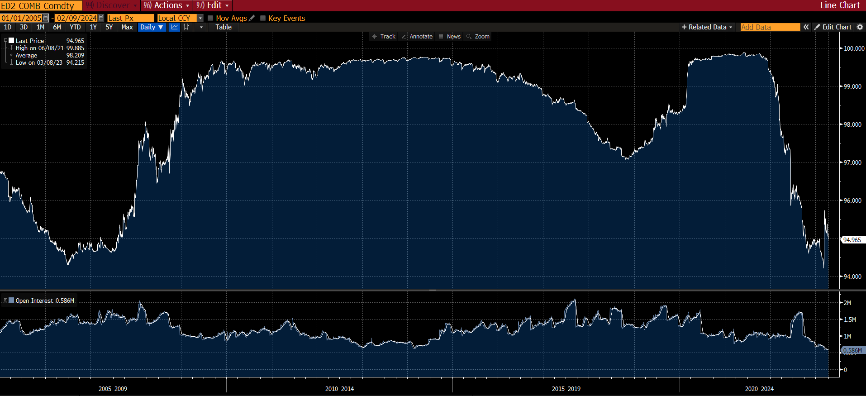
Date | Last Price | Open Interest | SMAVG (15)
2004-12-10 | 97.15 | 1000928
2004-12-13 | 97.12 | 1040496
2004-12-14 | 96.885 | 1058915
2004-12-15 | 96.89 | 1049619
2004-12-16 | 96.835 | 1044577
2004-12-17 | 96.8 | 1054066
2004-12-20 | 96.77 | 1067681
2004-12-21 | 96.775 | 1071345
2004-12-22 | 96.79 | 1069718
2004-12-23 | 96.81 | 1068281
2004-12-27 | 96.78 | 1069890
2004-12-28 | 96.79 | 1071324
2004-12-29 | 96.765 | 1089316
2004-12-30 | 96.795 | 1083541
2004-12-31 | 96.825 | 1077650 | 1061157
2005-01-03 | 96.805 | 1086661 | 1066872
2005-01-04 | 96.73 | 1101773 | 1070957
2005-01-05 | 96.725 | 1114009 | 1074630
2005-01-06 | 96.765 | 1138781 | 1080574
2005-01-07 | 96.735 | 1167365 | 1088760
2005-01-10 | 96.725 | 1178367 | 1097047
2005-01-11 | 96.715 | 1168888 | 1103794
2005-01-12 | 96.715 | 1172885 | 1110563
2005-01-13 | 96.74 | 1167316 | 1117070
2005-01-14 | 96.71 | 1195144 | 1125527
2005-01-17 | 96.71
2005-01-18 | 96.7 | 1180089 | 1132874
2005-01-19 | 96.7 | 1178809 | 1140040
2005-01-20 | 96.735 | 1196079 | 1147157
2005-01-21 | 96.78 | 1225163 | 1156599
2005-01-24 | 96.77 | 1222729 | 1166271
2005-01-25 | 96.755 | 1226153 | 1175570
2005-01-26 | 96.735 | 1236118 | 1184526
2005-01-27 | 96.725 | 1235489 | 1192625
2005-01-28 | 96.76 | 1253183 | 1200252
2005-01-31 | 96.73 | 1252612 | 1205935
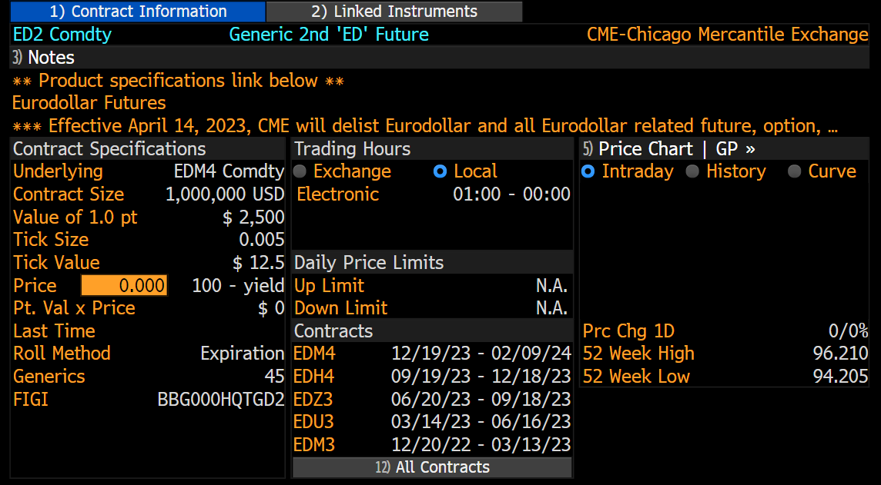
2005-02-01 | 96.73 | 1264160 | 1211655
2005-02-02 | 96.7 | 1257335 | 1217551
2005-02-03 | 96.685 | 1263518 | 1223593
2005-02-04 | 96.72 | 1286384 | 1231531
2005-02-07 | 96.695 | 1282582 | 1237360
2005-02-08 | 96.695 | 1288016 | 1244555
2005-02-09 | 96.74 | 1280089 | 1251307
2005-02-10 | 96.72 | 1266840 | 1256025
2005-02-11 | 96.685 | 1265093 | 1258687
2005-02-14 | 96.665 | 1268156 | 1261715
2005-02-15 | 96.665 | 1273109 | 1264846
2005-02-16 | 96.62 | 1296848 | 1268894
2005-02-17 | 96.64 | 1298338 | 1273084
2005-02-18 | 96.6 | 1334046 | 1278475
2005-02-21 | 96.59
2005-02-22 | 96.595 | 1327893 | 1283494
2005-02-23 | 96.595 | 1367081 | 1290355
2005-02-24 | 96.58 | 1387004 | 1299000
2005-02-25 | 96.57 | 1407732 | 1308614
2005-02-28 | 96.545 | 1423248 | 1317738
2005-03-01 | 96.545 | 1414512 | 1326534
2005-03-02 | 96.56 | 1398959 | 1333930
2005-03-03 | 96.56 | 1393784 | 1341510
2005-03-04 | 96.57 | 1403596 | 1350627
2005-03-07 | 96.57 | 1416966 | 1360752
2005-03-08 | 96.565 | 1417238 | 1370690
2005-03-09 | 96.545 | 1409983 | 1379815
2005-03-10 | 96.545 | 1405426 | 1387054
2005-03-11 | 96.52 | 1424012 | 1395432
2005-03-14 | 96.505 | 1440307 | 1402516
2005-03-15 | 96.085 | 1425562 | 1409027
2005-03-16 | 96.09 | 1425700 | 1412935
2005-03-17 | 96.125 | 1444238 | 1416751
2005-03-18 | 96.115 | 1438230 | 1418784
2005-03-21 | 96.095 | 1437401 | 1419728
2005-03-22 | 96.01 | 1470173 | 1423438
2005-03-23 | 95.98 | 1429148 | 1425451
2005-03-24 | 95.975 | 1416966 | 1426996
2005-03-28 | 95.955 | 1418448 | 1427987
2005-03-29 | 95.97 | 1415858 | 1427913
2005-03-30 | 95.975 | 1428542 | 1428666
2005-03-31 | 96.025 | 1432756 | 1430185
2005-04-01 | 96.08 | 1459915 | 1433817
2005-04-04 | 96.06 | 1416946 | 1433346
2005-04-05 | 96.055 | 1382814 | 1429513
2005-04-06 | 96.085 | 1382190 | 1426622
2005-04-07 | 96.08 | 1388418 | 1424136
2005-04-08 | 96.06 | 1364223 | 1418802
2005-04-11 | 96.06 | 1365958 | 1413984
2005-04-12 | 96.08 | 1366127 | 1409232
2005-04-13 | 96.145 | 1369422 | 1402515
2005-04-14 | 96.21 | 1372145 | 1398715
2005-04-15 | 96.3 | 1346504 | 1394018
2005-04-18 | 96.325 | 1347727 | 1389303
2005-04-19 | 96.375 | 1382022 | 1387047
2005-04-20 | 96.355 | 1400036 | 1385147
2005-04-21 | 96.245 | 1387923 | 1382158
2005-04-22 | 96.26 | 1387635 | 1377339
2005-04-25 | 96.24 | 1367653 | 1374053
2005-04-26 | 96.225 | 1378520 | 1373767
2005-04-27 | 96.26 | 1397595 | 1374794
2005-04-28 | 96.305 | 1422350 | 1377056
2005-04-29 | 96.255 | 1406843 | 1379897
2005-05-02 | 96.265 | 1414584 | 1383139
2005-05-03 | 96.23 | 1432700 | 1387577
2005-05-04 | 96.275 | 1436485 | 1392048
2005-05-05 | 96.34 | 1447869 | 1397096
2005-05-06 | 96.195 | 1477184 | 1405808
2005-05-09 | 96.175 | 1437545 | 1411796
2005-05-10 | 96.215 | 1413669 | 1413906
2005-05-11 | 96.225 | 1413981 | 1414836
2005-05-12 | 96.235 | 1421882 | 1417100
2005-05-13 | 96.275 | 1443315 | 1420812
2005-05-16 | 96.275 | 1436694 | 1425414
2005-05-17 | 96.265 | 1447673 | 1430025
2005-05-18 | 96.29 | 1478540 | 1435421
2005-05-19 | 96.245 | 1456745 | 1437714
2005-05-20 | 96.21 | 1455326 | 1440946
2005-05-23 | 96.235 | 1455657 | 1443684
2005-05-24 | 96.26 | 1442617 | 1444346
2005-05-25 | 96.27 | 1460919 | 1445974
2005-05-26 | 96.24 | 1456405 | 1446544
2005-05-27 | 96.235 | 1443690 | 1444311
2005-05-30 | 96.245
2005-05-31 | 96.265 | 1434062 | 1444078
2005-06-01 | 96.32 | 1436351 | 1445591
2005-06-02 | 96.315 | 1417455 | 1445822
2005-06-03 | 96.305 | 1440180 | 1447042
2005-06-06 | 96.295 | 1439813 | 1446809
2005-06-07 | 96.315 | 1419006 | 1445629
2005-06-08 | 96.29 | 1422615 | 1443959
2005-06-09 | 96.26 | 1400239 | 1438739
2005-06-10 | 96.195 | 1342041 | 1431092
2005-06-13 | 96.195 | 1332324 | 1422892
2005-06-14 | 96.05 | 1139002 | 1401781
2005-06-15 | 96.035 | 1124004 | 1380540
2005-06-16 | 96.055 | 1137759 | 1358996
2005-06-17 | 96.045 | 1136285 | 1337655
2005-06-20 | 96.035 | 1120084 | 1316081
2005-06-21 | 96.04 | 1133037 | 1296013
2005-06-22 | 96.115 | 1158634 | 1277499
2005-06-23 | 96.105 | 1159524 | 1260303
2005-06-24 | 96.145 | 1172723 | 1242473
2005-06-27 | 96.135 | 1174303 | 1224772
2005-06-28 | 96.075 | 1170314 | 1208193
2005-06-29 | 96.055 | 1183984 | 1192284
2005-06-30 | 96.03 | 1195014 | 1178602
2005-07-01 | 95.93 | 1168530 | 1167035
2005-07-04 | 95.89
2005-07-05 | 95.9 | 1122273 | 1153031
2005-07-06 | 95.92 | 1086719 | 1149546
2005-07-07 | 95.98 | 1075440 | 1146308
2005-07-08 | 95.91 | 1095793 | 1143511
2005-07-11 | 95.895 | 1072579 | 1139263
2005-07-12 | 95.875 | 1055000 | 1134925
2005-07-13 | 95.86 | 1051539 | 1129491
2005-07-14 | 95.865 | 1049247 | 1122199
2005-07-15 | 95.855 | 1046606 | 1114671
2005-07-18 | 95.835 | 1041323 | 1105911
2005-07-19 | 95.845 | 1056754 | 1098074
2005-07-20 | 95.835 | 1050516 | 1090088
2005-07-21 | 95.805 | 1053135 | 1081365
2005-07-22 | 95.83 | 1036855 | 1070821
2005-07-25 | 95.81 | 1032340 | 1061741
2005-07-26 | 95.805 | 1037227 | 1056072
2005-07-27 | 95.775 | 1030132 | 1052299
2005-07-28 | 95.785 | 1035951 | 1049667
2005-07-29 | 95.735 | 1040441 | 1045976
2005-08-01 | 95.73 | 1041569 | 1043909
2005-08-02 | 95.725 | 1038814 | 1042830
2005-08-03 | 95.74 | 1033144 | 1041604
2005-08-04 | 95.73 | 1033134 | 1040529
2005-08-05 | 95.68 | 1023756 | 1039006
2005-08-08 | 95.65 | 1021505 | 1037685
2005-08-09 | 95.675 | 1028935 | 1035830
2005-08-10 | 95.67 | 1044155 | 1035406
2005-08-11 | 95.695 | 1047649 | 1035040
2005-08-12 | 95.715 | 1058425 | 1036478
2005-08-15 | 95.69 | 1053438 | 1037885
2005-08-16 | 95.71 | 1063430 | 1039632
2005-08-17 | 95.7 | 1053032 | 1041159
2005-08-18 | 95.73 | 1053689 | 1042341
2005-08-19 | 95.715 | 1048372 | 1042870
2005-08-22 | 95.715 | 1059843 | 1044088
2005-08-23 | 95.73 | 1063774 | 1045752
2005-08-24 | 95.73 | 1073214 | 1048423
2005-08-25 | 95.725 | 1064622 | 1050523
2005-08-26 | 95.685 | 1060870 | 1052997
2005-08-29 | 95.685 | 1077179 | 1056709
2005-08-30 | 95.79 | 1103052 | 1061650
2005-08-31 | 95.92 | 1136028 | 1067775
2005-09-01 | 96.09 | 1156191 | 1075011
2005-09-02 | 96.045 | 1087391 | 1076942
2005-09-05 | 96.06
2005-09-06 | 95.985 | 1046689 | 1076492
2005-09-07 | 95.925 | 1046927 | 1075392
2005-09-08 | 95.91 | 1099787 | 1078509
2005-09-09 | 95.915 | 1107459 | 1082093
2005-09-12 | 95.89 | 1089992 | 1084868
2005-09-13 | 95.905 | 1100149 | 1087555
2005-09-14 | 95.91 | 1114430 | 1090932
2005-09-15 | 95.91 | 1118199 | 1093931
2005-09-16 | 95.83 | 1111774 | 1097075
2005-09-19 | 95.87 | 1140967 | 1102414
2005-09-20 | 95.685 | 1126036 | 1105671
2005-09-21 | 95.715 | 1120132 | 1106810
2005-09-22 | 95.73 | 1130804 | 1106462
2005-09-23 | 95.645 | 1133721 | 1104964
2005-09-26 | 95.605 | 1146798 | 1108924
2005-09-27 | 95.565 | 1202929 | 1119340
2005-09-28 | 95.55 | 1191635 | 1128988
2005-09-29 | 95.53 | 1187450 | 1134832
2005-09-30 | 95.45 | 1163289 | 1138554
2005-10-03 | 95.425 | 1158968 | 1143152
2005-10-04 | 95.435 | 1166393 | 1147568
2005-10-05 | 95.45 | 1138884 | 1149199
2005-10-06 | 95.47 | 1131652 | 1150096
2005-10-07 | 95.46 | 1158103 | 1153184
2005-10-10 | 95.46 | 1153608 | 1154027
2005-10-11 | 95.435 | 1157048 | 1156094
2005-10-12 | 95.405 | 1159542 | 1158722
2005-10-13 | 95.415 | 1175501 | 1161701
2005-10-14 | 95.395 | 1168004 | 1163987
2005-10-17 | 95.395 | 1169123 | 1165475
2005-10-18 | 95.4 | 1170459 | 1163311
2005-10-19 | 95.405 | 1190668 | 1163246
2005-10-20 | 95.39 | 1193727 | 1163665
2005-10-21 | 95.425 | 1201832 | 1166234
2005-10-24 | 95.39 | 1177451 | 1167466
2005-10-25 | 95.345 | 1159047 | 1166977
2005-10-26 | 95.285 | 1137288 | 1166870
2005-10-27 | 95.29 | 1144970 | 1167758
2005-10-28 | 95.27 | 1140958 | 1166615
2005-10-31 | 95.265 | 1141390 | 1165801
2005-11-01 | 95.23 | 1150968 | 1165395
2005-11-02 | 95.21 | 1164291 | 1165712
2005-11-03 | 95.175 | 1151350 | 1164102
...

ED3
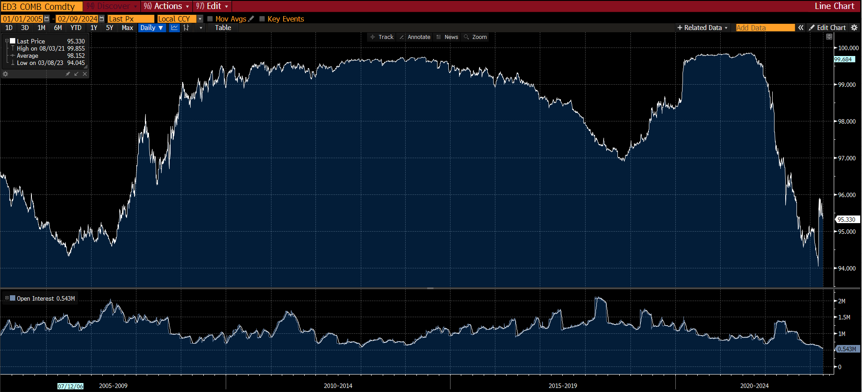
Date | Last Price | Open Interest | SMAVG (15)
2004-12-10 | 96.92 | 1039608
2004-12-13 | 96.885 | 1058632
2004-12-14 | 96.68 | 880337
2004-12-15 | 96.695 | 895705
2004-12-16 | 96.63 | 911914
2004-12-17 | 96.59 | 919087
2004-12-20 | 96.55 | 928121
2004-12-21 | 96.555 | 930173
2004-12-22 | 96.575 | 931450
2004-12-23 | 96.59 | 925215
2004-12-27 | 96.55 | 928917
2004-12-28 | 96.555 | 939379
2004-12-29 | 96.53 | 945719
2004-12-30 | 96.575 | 948564
2004-12-31 | 96.61 | 947514 | 942022
2005-01-03 | 96.58 | 961093 | 936788
2005-01-04 | 96.49 | 1010037 | 933548
2005-01-05 | 96.485 | 1027432 | 943355
2005-01-06 | 96.525 | 1064910 | 954635
2005-01-07 | 96.485 | 1080285 | 965860
2005-01-10 | 96.47 | 1080084 | 976593
2005-01-11 | 96.46 | 1083837 | 986974
2005-01-12 | 96.465 | 1089953 | 997626
2005-01-13 | 96.505 | 1085903 | 1007923
2005-01-14 | 96.46 | 1113687 | 1020488
2005-01-17 | 96.455
2005-01-18 | 96.45 | 1105942 | 1032289
2005-01-19 | 96.45 | 1136343 | 1045420
2005-01-20 | 96.505 | 1111261 | 1056456
2005-01-21 | 96.565 | 1110888 | 1067278
2005-01-24 | 96.545 | 1121026 | 1078845
2005-01-25 | 96.52 | 1131832 | 1090228
2005-01-26 | 96.49 | 1127065 | 1098030
2005-01-27 | 96.485 | 1146026 | 1105936
2005-01-28 | 96.54 | 1188277 | 1114161
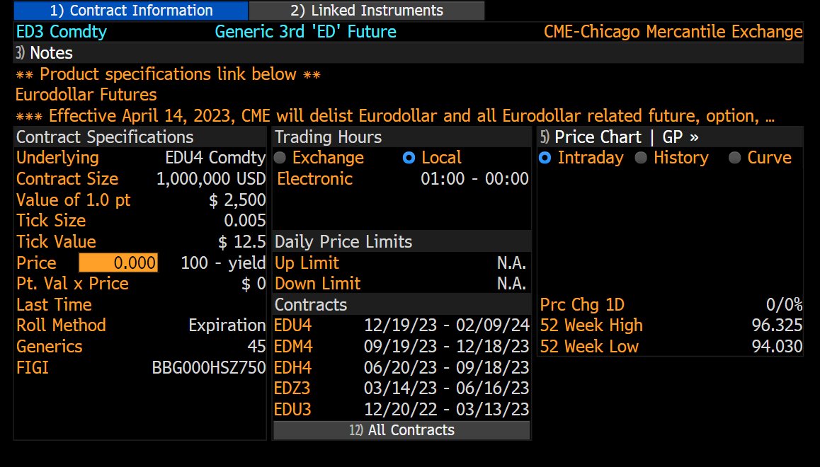
2005-01-31 | 96.49 | 1186444 | 1121238
2005-02-01 | 96.49 | 1198857 | 1129156
2005-02-02 | 96.445 | 1204136 | 1137176
2005-02-03 | 96.42 | 1210855 | 1145236
2005-02-04 | 96.475 | 1219086 | 1154115
2005-02-07 | 96.445 | 1212109 | 1160677
2005-02-08 | 96.435 | 1213456 | 1167844
2005-02-09 | 96.525 | 1240706 | 1174802
2005-02-10 | 96.49 | 1241624 | 1183493
2005-02-11 | 96.435 | 1252775 | 1192952
2005-02-14 | 96.41 | 1266049 | 1202620
2005-02-15 | 96.41 | 1264146 | 1211441
2005-02-16 | 96.345 | 1279559 | 1221607
2005-02-17 | 96.37 | 1264656 | 1229516
2005-02-18 | 96.31 | 1285570 | 1236002
2005-02-21 | 96.295
2005-02-22 | 96.3 | 1323616 | 1245147
2005-02-23 | 96.29 | 1358385 | 1255782
2005-02-24 | 96.255 | 1380813 | 1267560
2005-02-25 | 96.24 | 1395637 | 1279879
2005-02-28 | 96.19 | 1414653 | 1292917
2005-03-01 | 96.19 | 1407427 | 1305938
2005-03-02 | 96.215 | 1414354 | 1319331
2005-03-03 | 96.205 | 1393340 | 1329507
2005-03-04 | 96.225 | 1407216 | 1340546
2005-03-07 | 96.205 | 1395759 | 1350079
2005-03-08 | 96.195 | 1384698 | 1357989
2005-03-09 | 96.16 | 1413496 | 1367945
2005-03-10 | 96.155 | 1399561 | 1375945
2005-03-11 | 96.115 | 1412942 | 1385831
2005-03-14 | 96.095 | 1424724 | 1395108
2005-03-15 | 95.83 | 1121588 | 1381640
2005-03-16 | 95.84 | 1134580 | 1366719
2005-03-17 | 95.87 | 1135070 | 1350336
2005-03-18 | 95.86 | 1131255 | 1332711
2005-03-21 | 95.845 | 1123981 | 1313333
2005-03-22 | 95.735 | 1194249 | 1299121
2005-03-23 | 95.695 | 1168141 | 1282707
2005-03-24 | 95.685 | 1135347 | 1265507
2005-03-28 | 95.665 | 1116678 | 1246138
2005-03-29 | 95.685 | 1125652 | 1228131
2005-03-30 | 95.695 | 1127616 | 1210992
2005-03-31 | 95.765 | 1152095 | 1193565
2005-04-01 | 95.835 | 1167147 | 1178071
...

ED4
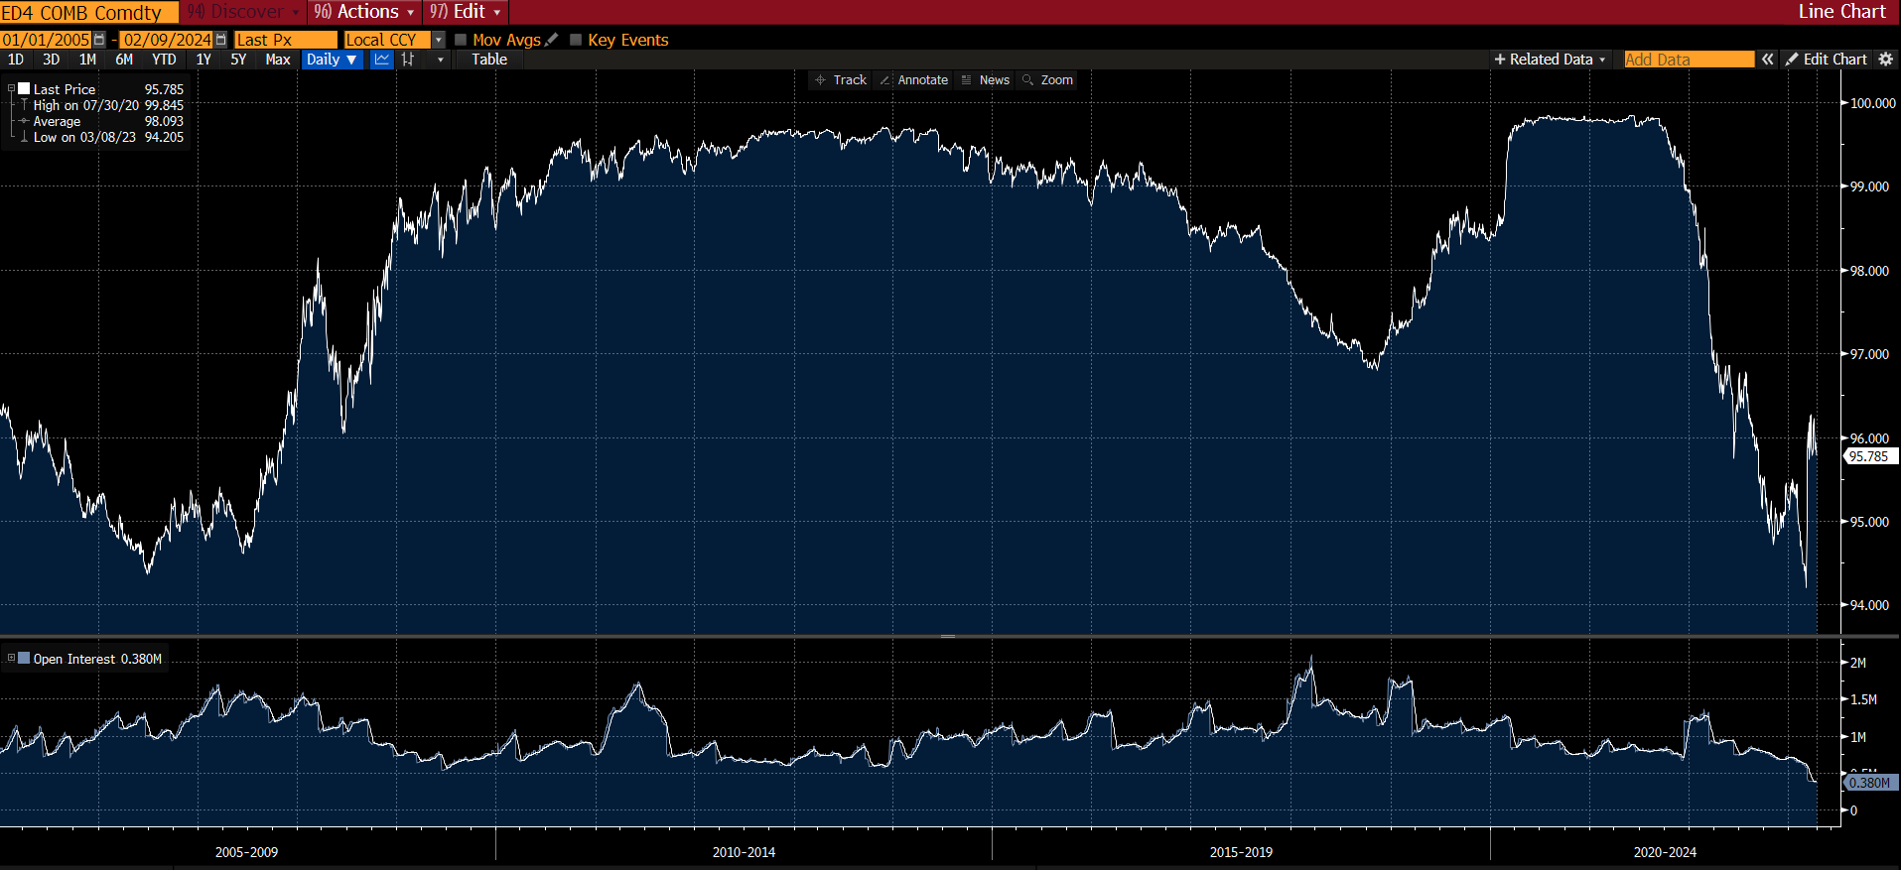
Date | Last Price | Open Interest | SMAVG (15)
2004-12-10 | 96.73 | 826097
2004-12-13 | 96.69 | 858359
2004-12-14 | 96.525 | 679491
2004-12-15 | 96.54 | 673475
2004-12-16 | 96.465 | 691770
2004-12-17 | 96.43 | 705344
2004-12-20 | 96.385 | 718274
2004-12-21 | 96.39 | 736388
2004-12-22 | 96.42 | 736860
2004-12-23 | 96.43 | 739771
2004-12-27 | 96.385 | 748181
2004-12-28 | 96.39 | 757112
2004-12-29 | 96.35 | 747300
2004-12-30 | 96.405 | 745469
2004-12-31 | 96.44 | 734017 | 739861
2005-01-03 | 96.41 | 743633 | 734363
2005-01-04 | 96.305 | 777760 | 728990
2005-01-05 | 96.295 | 770586 | 735063
2005-01-06 | 96.34 | 744484 | 739797
2005-01-07 | 96.29 | 807488 | 747511
2005-01-10 | 96.27 | 796417 | 753583
2005-01-11 | 96.265 | 824647 | 760674
2005-01-12 | 96.275 | 833911 | 767176
2005-01-13 | 96.325 | 816402 | 772479
2005-01-14 | 96.27 | 827730 | 778342
2005-01-17 | 96.27
2005-01-18 | 96.26 | 823888 | 783390
2005-01-19 | 96.265 | 829066 | 788187
2005-01-20 | 96.335 | 809675 | 792345
2005-01-21 | 96.395 | 803448 | 796210
2005-01-24 | 96.37 | 786146 | 799685
2005-01-25 | 96.34 | 806250 | 803860
2005-01-26 | 96.3 | 801425 | 805438
2005-01-27 | 96.285 | 821260 | 808816
2005-01-28 | 96.355 | 818827 | 813772
2005-01-31 | 96.305 | 824922 | 814934
2005-02-01 | 96.305 | 839020 | 817774
2005-02-02 | 96.25 | 862605 | 820305
2005-02-03 | 96.22 | 872655 | 822888
2005-02-04 | 96.295 | 869528 | 826430
2005-02-07 | 96.26 | 864375 | 828873
2005-02-08 | 96.255 | 888769 | 833198
2005-02-09 | 96.36 | 921197 | 839340
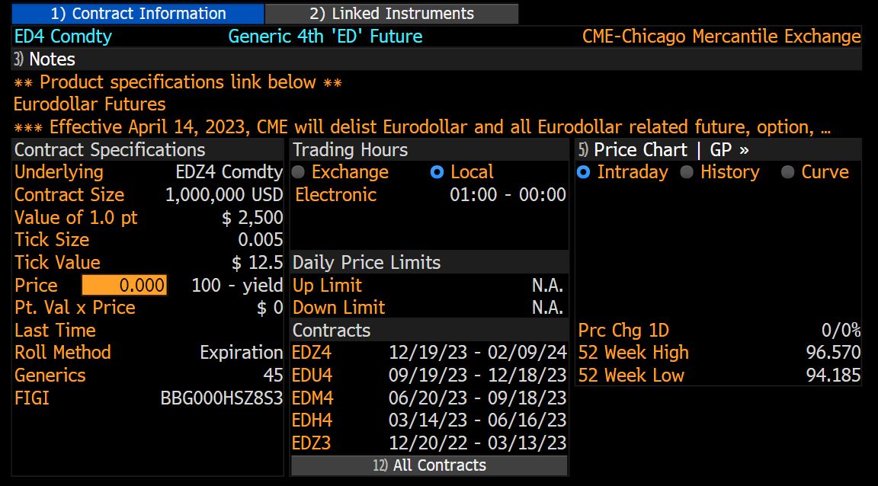
2005-02-10 | 96.325 | 902782 | 845547
2005-02-11 | 96.255 | 915309 | 853005
2005-02-14 | 96.225 | 930124 | 862603
2005-02-15 | 96.22 | 926861 | 870644
2005-02-16 | 96.155 | 976333 | 882304
2005-02-17 | 96.19 | 978628 | 892796
2005-02-18 | 96.125 | 989119 | 904148
2005-02-21 | 96.105
2005-02-22 | 96.11 | 980678 | 914532
2005-02-23 | 96.09 | 1031268 | 927349
2005-02-24 | 96.05 | 1033981 | 938774
2005-02-25 | 96.04 | 1052243 | 950746
2005-02-28 | 95.975 | 1086341 | 965201
2005-03-01 | 95.975 | 1072601 | 979082
2005-03-02 | 96.005 | 1056200 | 990244
2005-03-03 | 95.99 | 1030050 | 997501
2005-03-04 | 96.015 | 1108952 | 1011246
2005-03-07 | 95.985 | 1098953 | 1023489
2005-03-08 | 95.97 | 1108712 | 1035395
2005-03-09 | 95.925 | 1146661 | 1050048
2005-03-10 | 95.915 | 1136637 | 1060735
2005-03-11 | 95.865 | 1141279 | 1071578
2005-03-14 | 95.845 | 1124427 | 1080599
2005-03-15 | 95.665 | 767172 | 1066365
2005-03-16 | 95.68 | 788924 | 1050209
2005-03-17 | 95.725 | 806699 | 1035057
2005-03-18 | 95.715 | 813072 | 1019112
2005-03-21 | 95.7 | 812547 | 1000859
2005-03-22 | 95.58 | 848177 | 985897
2005-03-23 | 95.53 | 835386 | 971177
2005-03-24 | 95.525 | 811413 | 956601
2005-03-28 | 95.5 | 806615 | 936445
2005-03-29 | 95.52 | 813452 | 917412
2005-03-30 | 95.53 | 825870 | 898555
2005-03-31 | 95.62 | 865583 | 879817
2005-04-01 | 95.7 | 914596 | 865014
2005-04-04 | 95.7 | 897936 | 848791
2005-04-05 | 95.69 | 901696 | 833943
2005-04-06 | 95.76 | 888918 | 842059
2005-04-07 | 95.74 | 868477 | 847362
2005-04-08 | 95.685 | 878898 | 852176
2005-04-11 | 95.705 | 881621 | 856746
...

FF4
Last Price | Open Interest | SMAVG (15)
97.46 | 32146 |  | Kérdés, hogy a saját spillover mutató, mennyire hasonlít más sok mutatóra? Ha igen, akkor jól használható a sokk elemzésére.
97.435 | 33772 |  | ECB CISS indicator systematic risk indicator
97.435 | 35874
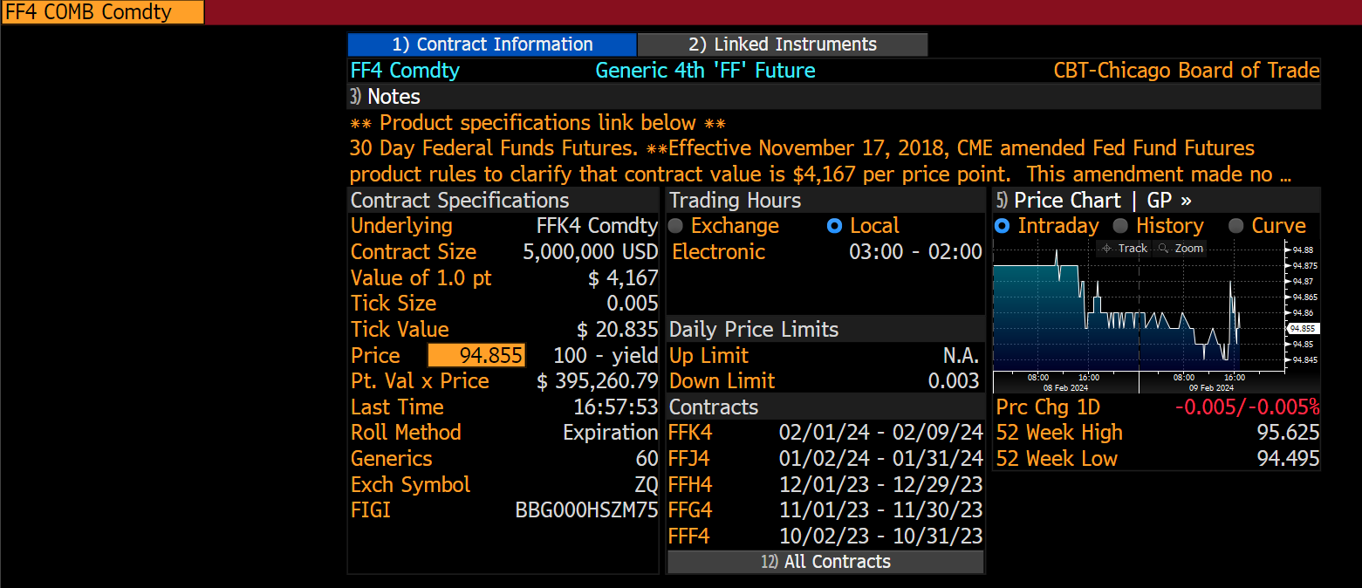
97.435 | 37519
97.435 | 39127
97.435 | 39537
97.435 | 38931
97.43 | 38992
97.43 | 42128
97.43 | 42128
97.43 | 41231
97.43 | 41075
97.43 | 41034
97.43 | 40547
97.435 | 41889 | 39062
97.295 | 22438 | 38415
97.275 | 26845 | 37953
97.255 | 34110 | 37835
97.255 | 32074 | 37472
97.25 | 34662 | 37175
97.24 | 35950 | 36936
97.235 | 37031 | 36809
97.235 | 36679 | 36655
97.235 | 38523 | 36414
97.23
97.23 | 43291 | 36492
97.23 | 48581 | 36982
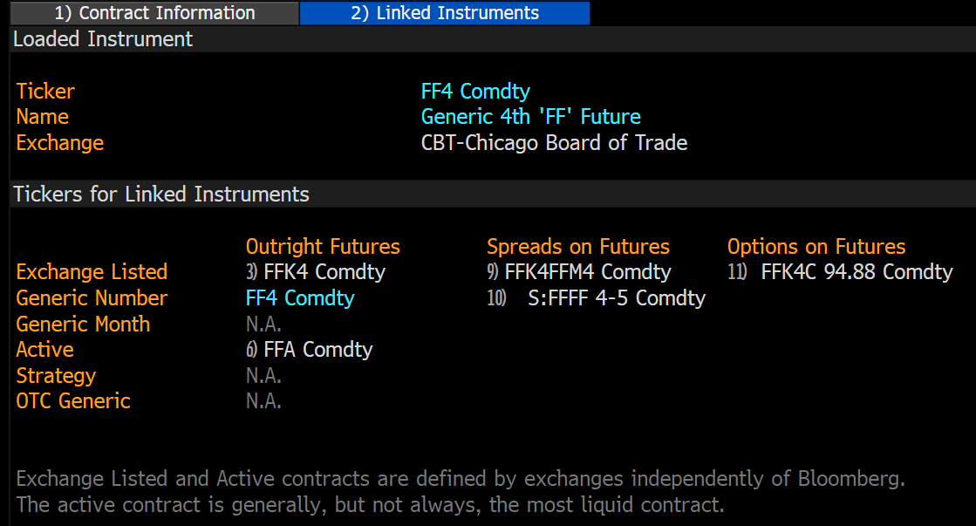
97.235 | 51198 | 37657
97.24 | 55367 | 38612
97.245 | 67927 | 40438
97.24 | 68819 | 42233
97.24 | 72456 | 45568
97.235 | 81714 | 49225
97.235 | 84299 | 52571
97.23 | 86126 | 56175
97.03 | 58913 | 57792
97.025 | 62123 | 59536
97.02 | 62770 | 61252
97.035 | 61908 | 62934
97.03 | 61444 | 64462
97.03 | 62484 | 65742
97.035 | 62416 | 66664
97.035 | 63047 | 67454
97.02 | 65952 | 68160
97.01 | 64056 | 67902
97.01 | 66351 | 67737
97 | 68245 | 67457
97 | 70119 | 66684
96.985 | 67464 | 65561
96.98 | 66652 | 64263
96.98 | 68008 | 64869
96.97 | 68122 | 65269
96.97 | 65093 | 65424
96.965 | 78394 | 66523
96.935 | 52291 | 65913
96.935 | 54034 | 65350
96.935 | 55939 | 64918
96.96 | 69388 | 65341
96.96 | 74182 | 65889
96.96 | 81227 | 67034
96.95 | 85815 | 68332
96.945 | 87660 | 69626
96.935 | 89113 | 70892
96.93 | 91020 | 72463
96.925 | 94095 | 74292
96.93 | 98116 | 76299
96.93 | 97711 | 78272
96.93 | 98599 | 80506
...

M_BAA
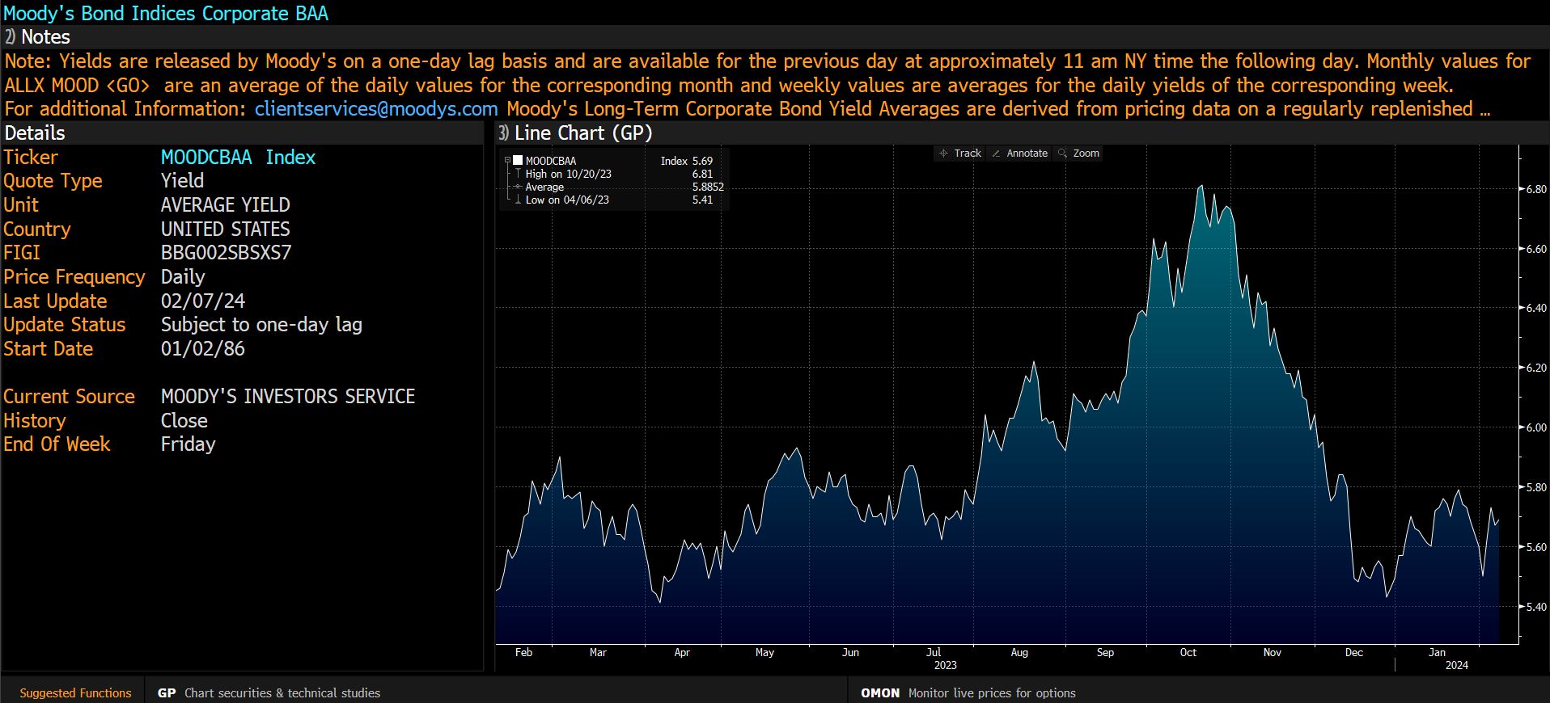
Date | Last Price
2005-01-03 | 6.09
2005-01-04 | 6.14
2005-01-05 | 6.12
2005-01-06 | 6.13
2005-01-07 | 6.12
2005-01-10 | 6.11
2005-01-11 | 6.07
2005-01-12 | 6.06
2005-01-13 | 6
2005-01-14 | 6.02
2005-01-18 | 5.98
2005-01-19 | 5.96
2005-01-20 | 5.97
2005-01-21 | 5.95
2005-01-24 | 5.91
2005-01-25 | 5.98
2005-01-26 | 5.97
2005-01-27 | 5.97
2005-01-28 | 5.91
2005-01-31 | 5.89
2005-02-01 | 5.89
2005-02-02 | 5.88
2005-02-03 | 5.88
2005-02-04 | 5.78
2005-02-07 | 5.72
2005-02-08 | 5.68
2005-02-09 | 5.64
2005-02-10 | 5.74
2005-02-11 | 5.75
2005-02-14 | 5.71
2005-02-15 | 5.74
2005-02-16 | 5.78
2005-02-17 | 5.83
2005-02-18 | 5.89
2005-02-22 | 5.93 | Pénzügyileg és a makrogazdasági összekötöttség az országok között, kifejezett, hogy a pénzügyi összekötöttség jelentősebb.
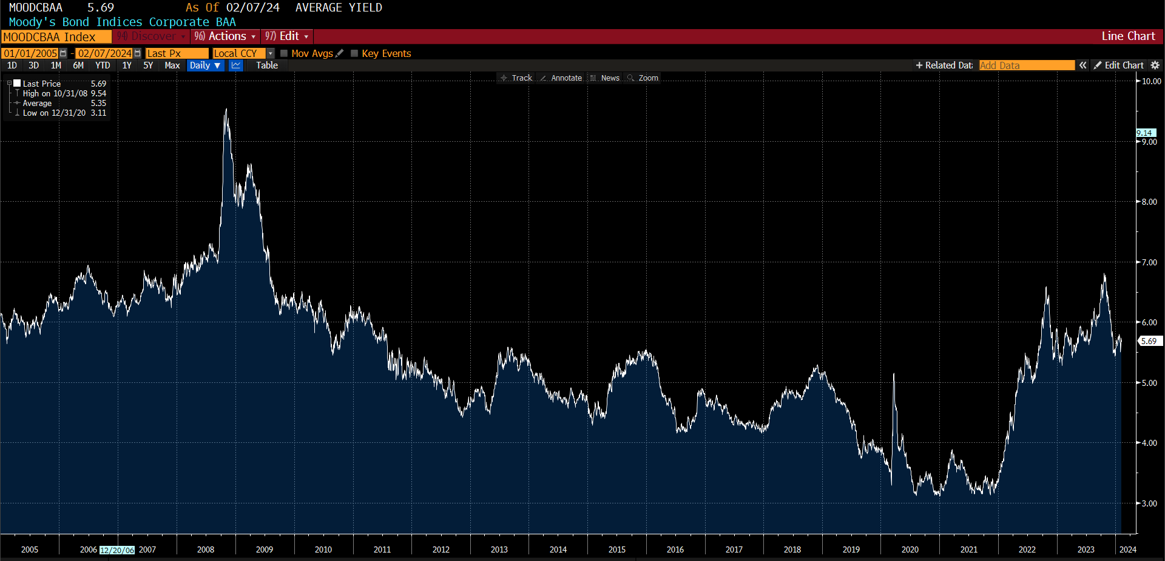
2005-02-23 | 5.91
2005-02-24 | 5.91
2005-02-25 | 5.89
2005-02-28 | 5.95
2005-03-01 | 5.96
2005-03-02 | 5.98
2005-03-03 | 5.98
2005-03-04 | 5.89
2005-03-07 | 5.86
2005-03-08 | 5.92
2005-03-09 | 6.05
2005-03-10 | 5.99
2005-03-11 | 6.04
2005-03-14 | 6.02
2005-03-15 | 6.05
2005-03-16 | 6.05
2005-03-17 | 6.04
2005-03-18 | 6.1
2005-03-21 | 6.13
2005-03-22 | 6.19
2005-03-23 | 6.18
2005-03-24 | 6.18
2005-03-28 | 6.22
2005-03-29 | 6.2
2005-03-30 | 6.17
2005-03-31 | 6.14
2005-04-01 | 6.11
2005-04-04 | 6.12
2005-04-05 | 6.14
2005-04-06 | 6.11
2005-04-07 | 6.14
2005-04-08 | 6.14
2005-04-11 | 6.12
2005-04-12 | 6.04
2005-04-13 | 6.07
2005-04-14 | 6.12
2005-04-15 | 6.05
2005-04-18 | 6.02
2005-04-19 | 5.97
2005-04-20 | 6
2005-04-21 | 6.05
2005-04-22 | 6
2005-04-25 | 5.97
2005-04-26 | 5.98
2005-04-27 | 5.97
2005-04-28 | 5.94
...

VIX
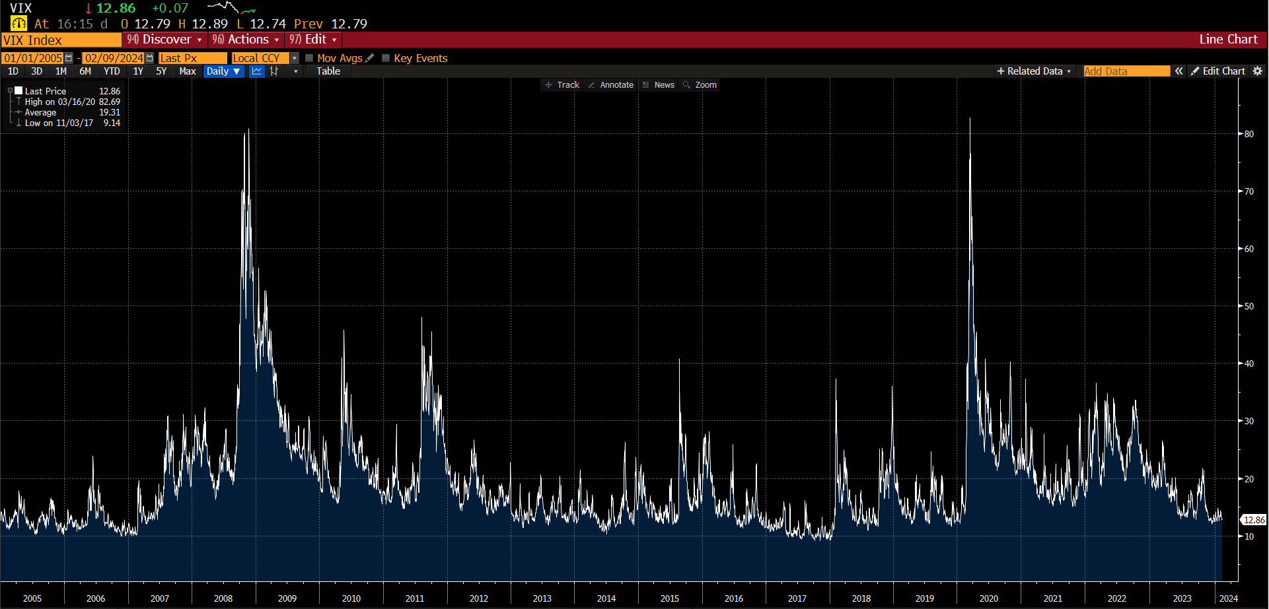
Date | Last Price
2004-12-10 | 12.76
2004-12-13 | 12.54
2004-12-14 | 12.73
2004-12-15 | 12.35
2004-12-16 | 12.27
2004-12-17 | 11.95
2004-12-20 | 11.83
2004-12-21 | 11.55
2004-12-22 | 11.45
2004-12-23 | 11.23
2004-12-27 | 12.14
2004-12-28 | 12
2004-12-29 | 11.62
2004-12-30 | 12.56
2004-12-31 | 13.29
2005-01-03 | 14.08
2005-01-04 | 13.98
2005-01-05 | 14.09
2005-01-06 | 13.58
2005-01-07 | 13.49
2005-01-10 | 13.23
2005-01-11 | 13.19
2005-01-12 | 12.56
2005-01-13 | 12.84
2005-01-14 | 12.43
2005-01-18 | 12.47
2005-01-19 | 13.18
2005-01-20 | 13.83
2005-01-21 | 14.36
2005-01-24 | 14.65
2005-01-25 | 14.06
2005-01-26 | 13.44
2005-01-27 | 13.24
2005-01-28 | 13.24
2005-01-31 | 12.82
2005-02-01 | 12.03
2005-02-02 | 11.66
2005-02-03 | 11.79
2005-02-04 | 11.21
2005-02-07 | 11.73
2005-02-08 | 11.6
2005-02-09 | 12
2005-02-10 | 11.51 | systemic risk és total spillover
2005-02-11 | 11.43
2005-02-14 | 11.52 | stress index ECB
2005-02-15 | 11.27 | total spillover - átlagos összekötöttség
2005-02-16 | 11.1 | Mennyre hasonló az ECB két mutatójójával? Ami heti.
2005-02-17 | 11.77
2005-02-18 | 11.18 | A total spillover nem használa ki az összes információt, ami a hálózatban van. Empirikusan alátámasztja az empirikus gondolat.
2005-02-22 | 13.14 | A Kernel a policy-hez jól alkalmazható.
2005-02-23 | 12.39
...

EFFR
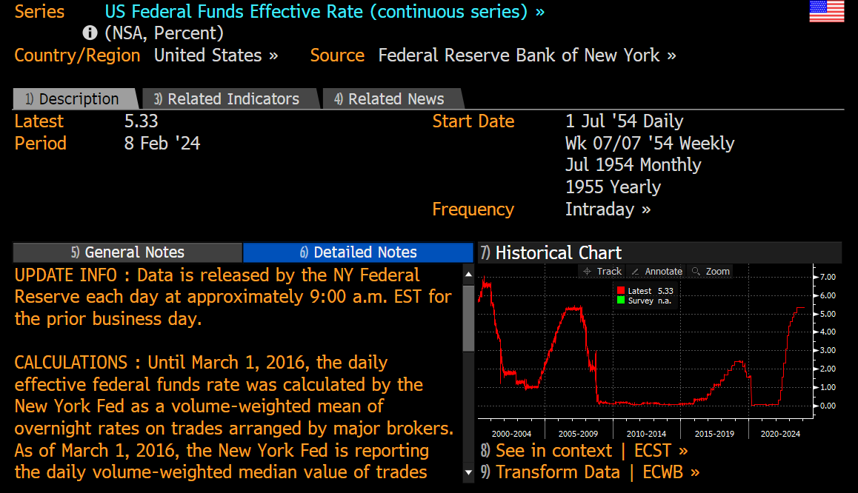
Last Price
2.31
2.25
2.25
2.25
2.24
2.26
2.24
2.25
2.29
2.29
2.31
2.19
2.25
2.26
2.26
2.29
2.33
2.39
2.48
2.5
2.4
2.29
2.49
2.51
2.5
2.48
2.5
2.51
2.5
2.51
2.53
2.48
2.5
2.51
2.57
2.53 | rolling window
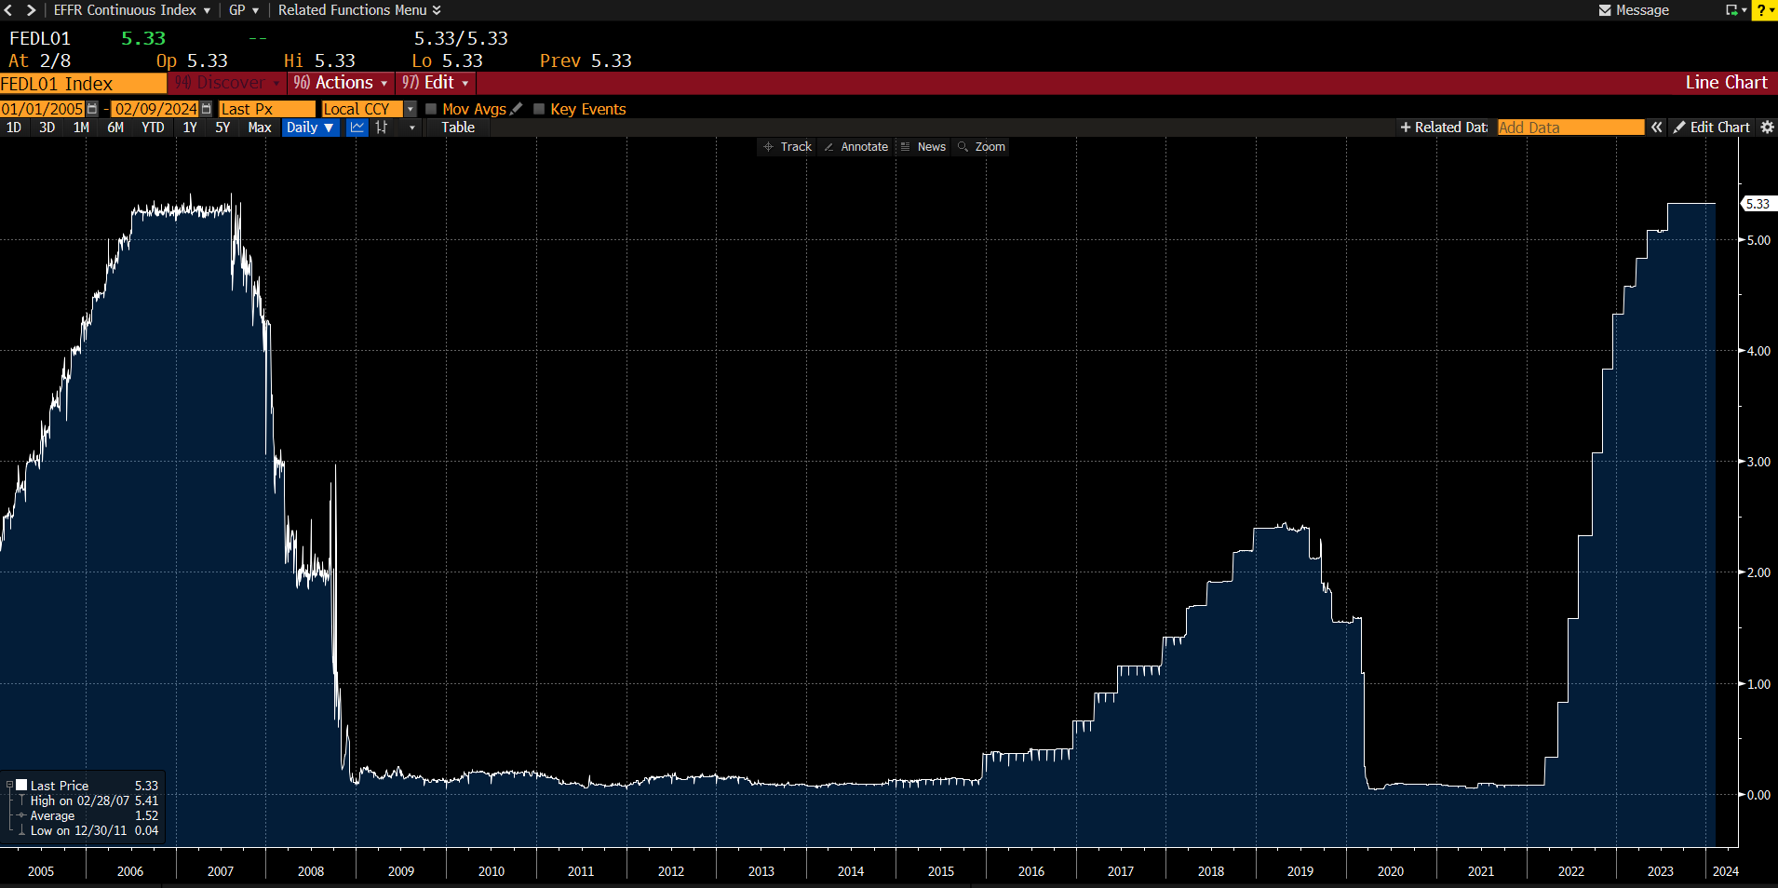
2.55
2.54
2.52
2.39
2.48
2.51
2.5
2.51
2.49
2.5
2.52
2.51
2.59
2.61
2.57
2.68
2.7
2.71
2.72
2.73
2.75
2.8
2.79
2.72
2.74
2.96
2.83
2.78
2.72
2.73
2.76
2.75
2.78
2.77
2.76
2.79
2.82
2.75
2.74
2.74
2.75
2.74
...

Unemp
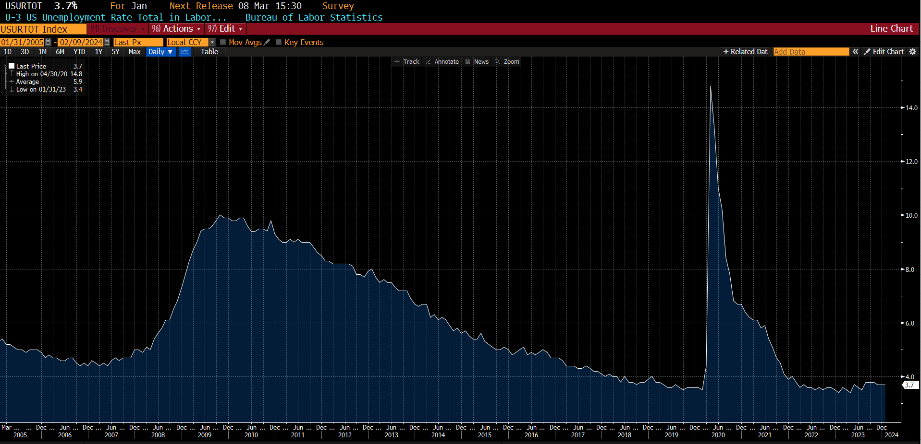
Date | Last Price
2005-01-31 | 5.3
2005-02-28 | 5.4
2005-03-31 | 5.2
2005-04-30 | 5.2
2005-05-31 | 5.1
2005-06-30 | 5
2005-07-31 | 5
2005-08-31 | 4.9
2005-09-30 | 5
2005-10-31 | 5
2005-11-30 | 5
2005-12-31 | 4.9
2006-01-31 | 4.7
2006-02-28 | 4.8
2006-03-31 | 4.7
2006-04-30 | 4.7
2006-05-31 | 4.6
2006-06-30 | 4.6
2006-07-31 | 4.7
2006-08-31 | 4.7
2006-09-30 | 4.5
2006-10-31 | 4.4
2006-11-30 | 4.5
2006-12-31 | 4.4
2007-01-31 | 4.6
2007-02-28 | 4.5
2007-03-31 | 4.4
2007-04-30 | 4.5
2007-05-31 | 4.4
2007-06-30 | 4.6
2007-07-31 | 4.7
2007-08-31 | 4.6
2007-09-30 | 4.7
2007-10-31 | 4.7
2007-11-30 | 4.7
2007-12-31 | 5
2008-01-31 | 5
2008-02-29 | 4.9
2008-03-31 | 5.1
2008-04-30 | 5
2008-05-31 | 5.4
2008-06-30 | 5.6
...

FED
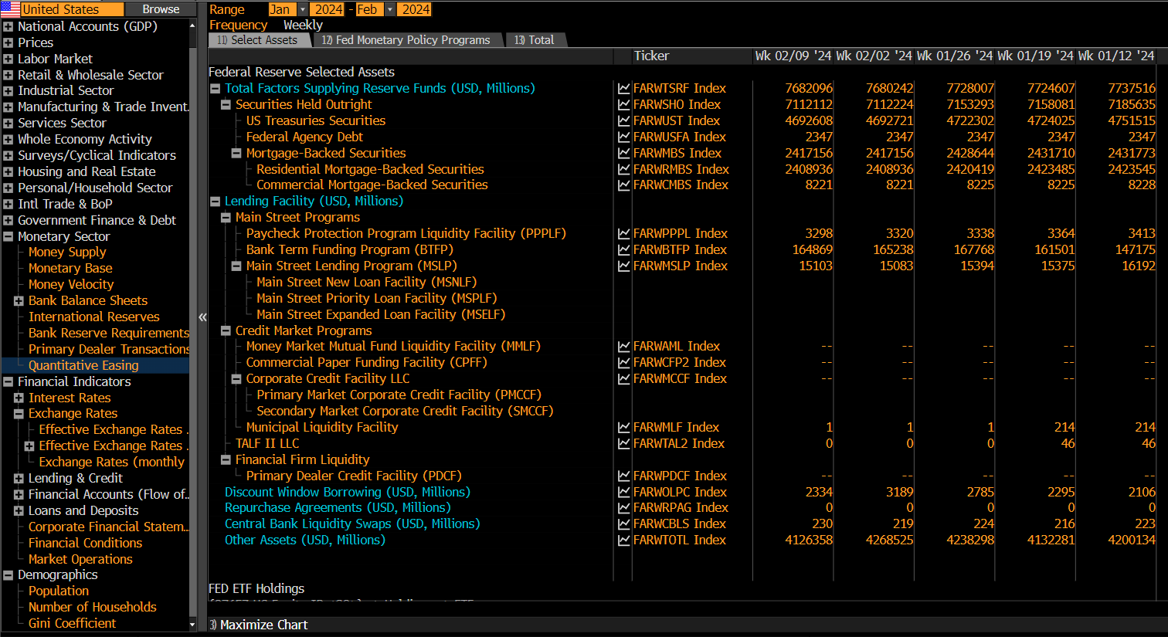
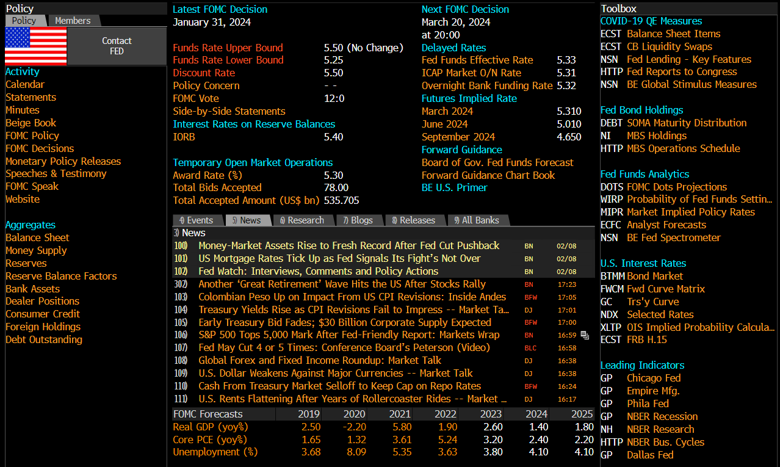
Central Bank Finder
CENB

